FW2
1 | Config
Web.xml
・Root-context.xml
・MyBatis.xml
・Development-Context.xml
・Ｓｅｒｖｌｅｔ-context.xml

 | 1.1WEB.xml
 |  | ﻿<?xml version="1.0" encoding="UTF-8"?>
 |  | <web-app id="WebApp_ID" version="3.0"
 |  | xmlns="http://java.sun.com/xml/ns/javaee" xmlns:xsi="http://www.w3.org/2001/XMLSchema-instance"
 |  | xsi:schemaLocation="http://java.sun.com/xml/ns/javaee http://java.sun.com/xml/ns/javaee/web-app_3_0.xsd">

 |  | <display-name>プロジェクト名</display-name>

 |  |  |  | <distributable/>

 |  | <context-param>
 |  | <param-name>contextConfigLocation</param-name>
 |  | <param-value>classpath:Root-Context.xml</param-value> |  |  |  |  |  |  |  |  |  | <listener>タグのContextLoaderListenerでロードする
 |  | </context-param>

 |  | <context-param>
 |  | <param-name>spring.profiles.active</param-name>
 |  | <param-value>development</param-value> |  |  |  |  |  |  |  |  |  | root-context.xmlの <beans profile="***" />で使用パラメータ
 |  | <!--本番用設定-->
 |  | <!-- <param-value>production</param-value> | -->
 |  | <!--本番用設定-->
 |  | </context-param>

 |  | <filter>
 |  | <filter-name>encodingFilter</filter-name>
 |  | <filter-class>org.springframework.web.filter.CharacterEncodingFilter</filter-class>
 |  | <init-param>
 |  | <param-name>encoding</param-name>
 |  | <param-value>Shift_JIS</param-value>
 |  | </init-param>
 |  | <init-param>
 |  | <param-name>forceEncoding</param-name>
 |  | <param-value>true</param-value>
 |  | </init-param>
 |  | </filter>

 |  | <filter>
 |  | <filter-name>preUserAgentCheckFilter</filter-name>
 |  | <filter-class>org.springframework.web.filter.DelegatingFilterProxy</filter-class>
 |  | </filter>
 |  | <filter>
 |  | <filter-name>commonFilter</filter-name>
 |  | <filter-class>org.springframework.web.filter.DelegatingFilterProxy</filter-class>
 |  | </filter>
 |  | <filter-mapping>
 |  | <filter-name>encodingFilter</filter-name>
 |  | <url-pattern>/*</url-pattern>
 |  | </filter-mapping>
 |  | <filter-mapping>
 |  | <filter-name>preUserAgentCheckFilter</filter-name>
 |  | <url-pattern>/*</url-pattern>
 |  | </filter-mapping>
 |  | <filter-mapping>
 |  | <filter-name>commonFilter</filter-name>
 |  | <url-pattern>/*</url-pattern>
 |  | </filter-mapping>
 | <listener>タグにContextLoaderListenerクラスを指定することで、<context-param>タグに設定したroot-context.xmlをロードしている。
 |  | <listener>
 |  | <listener-class>org.springframework.web.context.ContextLoaderListener</listener-class> |  |  |  |  |  |  |  |  |  |  |  |  |  |  |  | トリガー：サーバ（tomcat)起動時
 |  | </listener>

 |  | <servlet>
 |  | <servlet-name>spring-mvc-dispatch</servlet-name> |  |  |  |  |  |  |  | Dispacher Servletはブラウザからのリクエストを一番初めに受け付け、オブジェクトに指令をだす重要なクラス
 |  | <servlet-class>org.springframework.web.servlet.DispatcherServlet</servlet-class> |  |  |  |  |  |  |  |  |  |  |  |  |  |  |  | トリガー：画面ＵＲＬ遷移時
 |  | <init-param>
 |  | <param-name>contextConfigLocation</param-name> |  |  |  |  |  |  |  |  |  |  |  | 上のroot-context.xmlと同様に、これもBean定義ファイルとしてロードしてくれるようになる
 |  | <param-value>classpath:Servlet-Context.xml</param-value>
 |  | </init-param>
 |  | <load-on-startup>1</load-on-startup>
 |  | </servlet>
 |  | <servlet-mapping>
 |  | <servlet-name>spring-mvc-dispatch</servlet-name>
 |  | <url-pattern>/</url-pattern>
 |  | </servlet-mapping>
 |  | <session-config>
 |  | <session-timeout>180</session-timeout>
 |  | <cookie-config>
 |  | <name>JSESSIONID__SYSTEM</name>
 |  | </cookie-config>
 |  | </session-config>

 |  | <!--本番用では実際のウェルカムページを用意する-->
 |  | <welcome-file-list>
 |  | <welcome-file>index.html</welcome-file>
 |  | <welcome-file>index.htm</welcome-file>
 |  | <welcome-file>index.jsp</welcome-file>
 |  | <welcome-file>default.html</welcome-file>
 |  | <welcome-file>default.htm</welcome-file>
 |  | <welcome-file>default.jsp</welcome-file>
 |  | <welcome-file>index</welcome-file>
 |  | </welcome-file-list>

 |  | <!--本番用では実際のエラーに合わせたエラーページを用意する-->
 |  | <!--
 |  | <error-page>
 |  | <exception-type>jp.co.jpbook.base.exception.SessionTimeOutException</exception-type>
 |  | <location>/err/CM0050V06.html</location>
 |  | </error-page>
 |  | <error-page>
 |  | <exception-type>jp.co.jpbook.base.exception.YoyakuNotFoundException</exception-type>
 |  | <location>/err/CM0050V05.html</location>
 |  | </error-page>

 |  | <error-page>
 |  | <exception-type>jp.co.jpbook.base.exception.ApplicationException</exception-type>
 |  | <location>/err/CM0050V01.html</location>
 |  | </error-page>
 |  | <error-page>
 |  | <exception-type>org.springframework.web.HttpRequestMethodNotSupportedException</exception-type>
 |  | <location>/err/CM0050V01.html</location>
 |  | </error-page>
 |  | <error-page>
 |  | <error-code>405</error-code>
 |  | <location>/err/CM0050V01.html</location>
 |  | </error-page>

 |  | -->
 |  | <error-page>
 |  | <error-code>404</error-code>
 |  | <location>/err/CM0050V02.html</location>
 |  | </error-page>

 |  | <error-page><error-code>406</error-code><location>/err/CM0050V01.html</location></error-page>
 |  | <error-page><error-code>500</error-code><location>/err/CM0050V01.html</location></error-page>
 |  | <error-page><error-code>501</error-code><location>/err/CM0050V01.html</location></error-page>
 |  | <error-page><error-code>502</error-code><location>/err/CM0050V01.html</location></error-page>
 |  | <error-page><error-code>503</error-code><location>/err/CM0050V01.html</location></error-page>
 |  | <error-page><error-code>504</error-code><location>/err/CM0050V01.html</location></error-page>
 |  | <error-page><error-code>505</error-code><location>/err/CM0050V01.html</location></error-page>
 |  | <error-page><error-code>506</error-code><location>/err/CM0050V01.html</location></error-page>
 |  | <error-page><error-code>509</error-code><location>/err/CM0050V01.html</location></error-page>
 |  | <error-page><error-code>510</error-code><location>/err/CM0050V01.html</location></error-page>

 |  | </web-app>

 | 1.2 root-context.xml |  |  |  |  |  | サービス層やデータベース層共通の設定
 | <?xml version="1.0" encoding="UTF-8"?>
 | <beans xmlns="http://www.springframework.org/schema/beans"
 |  | xmlns:xsi="http://www.w3.org/2001/XMLSchema-instance" xmlns:aop="http://www.springframework.org/schema/aop"
 |  | xmlns:context="http://www.springframework.org/schema/context"
 |  | xmlns:lang="http://www.springframework.org/schema/lang" xmlns:tx="http://www.springframework.org/schema/tx"
 |  | xmlns:jee="http://www.springframework.org/schema/jee" xmlns:util="http://www.springframework.org/schema/util"
 |  | xsi:schemaLocation="http://www.springframework.org/schema/beans http://www.springframework.org/schema/beans/spring-beans-4.0.xsd
 | http://www.springframework.org/schema/aop http://www.springframework.org/schema/aop/spring-aop-4.0.xsd
 | http://www.springframework.org/schema/context http://www.springframework.org/schema/context/spring-context-4.0.xsd
 | http://www.springframework.org/schema/lang http://www.springframework.org/schema/lang/spring-lang-4.0.xsd
 | http://www.springframework.org/schema/tx http://www.springframework.org/schema/tx/spring-tx-4.0.xsd
 | http://www.springframework.org/schema/jee http://www.springframework.org/schema/jee/spring-jee-4.0.xsd
 | http://www.springframework.org/schema/util http://www.springframework.org/schema/util/spring-util-4.0.xsd">

 | <!-- Annotationを有効 -->
 |  | <tx:annotation-driven />
 |  | <context:annotation-config />

 | <!-- DI設定 -->
 |  | <context:component-scan base-package="jp.co.jpbook">
 |  | </context:component-scan>

 | <!-- AOP設定 -->
 |  | <aop:config>
 |  |  | <aop:pointcut id="controllerPointcut" expression="execution(* jp.co.jpbook..*Controller.*(..))" /> |  |  |  |  |  |  |  |  |  |  |  |  |  |  |  |  |  |  | コントローラのポイントカット |  |  |  |  | （画面遷移）
 |  |  | <aop:pointcut id="resourcePointcut" expression="execution(* jp.co.jpbook..*Resource.*(..))" /> |  |  |  |  |  |  |  |  |  |  |  |  |  |  |  |  |  |  | コントローラのポイントカット |  |  |  | （AJAXでサーバと通信する）

 |  |  | <!--
 |  |  |  | #セッションタイムアウト検出用ポイントカット
 |  |  |  | 「業務用リクエスト」発生時に、ワークテーブルが存在するかチェックする。
 |  |  |  | 存在しなければ、セッションタイムアウト発生とみなす。
 |  |  | -->
 |  |  | <aop:pointcut id="resourceSessionTimeoutPointcut"
 |  |  |  | expression="
 |  |  |  |  | execution(* jp.co.jpbook.web..*Resource.*(..))
 |  |  |  |  | and not execution(* jp.co.jpbook.web..*Resource.initBinder(..))
 |  |  |  |  | and not execution(* jp.co.jpbook.web..CM0050*Resource.*(..))
 |  |  |  | /> <aop:pointcut id=SessionConversationInitializerPointcut" expression="execution(* jp.co.jpbook.base.conversation.supportSessionConversationInitializer.*(..))" />

 |  |  | <!-- #複数タブ+ブラウザバック対応 : ブラウザバック例外変換用ポイントカット -->
 |  |  | <aop:pointcut id="browserBackExceptionPointcut" expression="execution(* jp.co.jpbook.base.conversation.interceptor.PreBrowserBackDetector.*(..))" />

 |  |  | <!-- #複数タブ+ブラウザバック対応 : 想定外例外変換用ポイントカット -->
 |  |  | <aop:pointcut id="unSupportedExceptionPointcut"
 |  |  |  | expression="
 |  |  |  |  | execution(* jp.co.jpbook.base.conversation.interceptor.BrowserBackRecoveryOperator.*(..))

 |  |  | <aop:pointcut id="servicePointcut" expression="execution(* jp.co.jpbook..*Service.*(..))" /> |  |  |  |  |  |  |  |  |  |  |  |  |  |  |  |  | サービス層ポイントカット

 |  |  | <!-- #複数タブ対応 : セッションワークTBLに対するセッションIDの変換処理 -->
 |  |  | <aop:pointcut id="sessionIdModifierPointcut"
 |  |  |  | expression="
 |  |  |  |  | execution(* jp.co.jpbook..*Dao.*(..))
 |  |  |  |  | and not execution(* jp.co.jpbook..*TSystemLogDao.*(..))
 |  |  |  |  | and not execution(* jp.co.jpbook..*WRaishaspaceParamDao.*(..))
 |  |  |  | /> <!-- #複数タブ対応 : 会話スコープ初期化処理 他システム(1)→本システム(2)における(2)に対する介入処理 --> <aop:pointcut id=initializer4EntryPointPointcut"
 |  |  |  | expression="
 |  |  |  |  | execution(* jp.co.jpbook..PR0000V01Controller.fromMyPage(..))
 |  |  |  |  | or execution(* jp.co.jpbook..PR0000V01Controller.initStep1(..))
 |  |  |  |  | or execution(* jp.co.jpbook..PR0000V01Controller.backMail(..))
 |  |  |  | /> <!-- #複数タブ対応 : 会話スコープ初期化処理 本システム(1)→本システム(2)の遷移、かつ、コントローラーを仲介させる場合の(2)に対する介入処理 --> <aop:pointcut id=initializer4ControllerPointPointcut"
 |  |  |  | expression="
 |  |  |  |  | execution(* jp.co.jpbook..PRTIPSController.initStep*(..))
 |  |  |  |  | or execution(* jp.co.jpbook..PRGENESISPCController.initStep*(..))
 |  |  |  |  | or execution(* jp.co.jpbook..PRGENESISSPController.initStep*(..))
 |  |  |  | /> <aop:pointcut id=initializer4ControllerPointPointcut2" expression="" />
 | <aop:pointcut id="initializer4ControllerPointPointcut3" expression="execution(* jp.co.jpbook..PRGENESISSPController.initStep*(..))" />

 | <!-- DAOの例外的なポイントカット(ログだけ別トランザクションにしたい場合に利用) -->
 |  |  | <aop:pointcut id="daoExceptPointcut" expression="execution(* jp.co.jpbook.base.integration.mybatis.TSystemLogDaoImpl.*(..))" /> |  |  |  |  |  |  |  |  |  |  |  |  |  |  |  |  |  |  |  |  |  | DAO層例外ポイントカット
 |  |  | <aop:pointcut id="daoExceptPointcut" expression="execution(* jp.co.jpbook.base.integration.mybatis.SYoyakuNoDaoImpl.*(..))" /> |  |  |  |  |  |  |  |  |  |  |  |  |  |  |  |  |  |  |  |  |  | DAO層例外ポイントカット

 |  |  | <aop:advisor pointcut-ref="servicePointcut" advice-ref="transactionAdvice" />
 |  |  | <aop:advisor pointcut-ref="servicePointcut" advice-ref="transactionTimeInterceptor" /> |  |  |  |  |  |  |  |  |  |  |  |  |  | インターセプト：処理の制御
 |  |  | <aop:advisor pointcut-ref="servicePointcut" advice-ref="auditLoggingInterceptor"/>
 |  |  | <aop:advisor pointcut-ref="servicePointcut" advice-ref="profillInterceptor" />

 |  |  | <aop:advisor pointcut-ref="daoExceptPointcut" advice-ref="transactionExceptDaoAdvice" />
 | <aop:advisor pointcut-ref="daoExceptPointcut" advice-ref="transactionTimeInterceptor" />
 | <aop:advisor pointcut-ref="daoExceptPointcut" advice-ref="profillInterceptor" />

 |  |  | <aop:advisor pointcut-ref="controllerPointcut" advice-ref="exceptionLoggingInterceptor"/>
 |  |  | <aop:advisor pointcut-ref="SessionConversationInitializerPointcut" advice-ref="exceptionLoggingInterceptor"/>

 |  |  | <!-- #複数タブ対応 : 会話スコープ初期オブジェクト介入定義 -->
 |  |  | <aop:advisor pointcut-ref="initializer4EntryPointPointcut" advice-ref="conversationScopedProviderInitializer4EntryPoint"/>
 |  |  | <aop:advisor pointcut-ref="initializer4ControllerPointPointcut" advice-ref="conversationScopedProviderInitializer4Controller"/>

 |  |  | <!-- #複数タブ+ブラウザバック対応 :ブラウザバック例外変換用ポイントカットに適用 -->
 |  |  | <aop:advisor pointcut-ref="browserBackExceptionPointcut" advice-ref="browserBackExceptionAdapter"/>
 |  |  | <!-- #複数タブ+ブラウザバック対応 :想定外の例外変換用ポイントカットに適用 -->
 |  |  | <aop:advisor pointcut-ref="unSupportedExceptionPointcut" advice-ref="unSupportedExceptionAdapter"/>

 |  |  | <!-- Resource全メソッドに適用 -->
 |  |  | <aop:advisor pointcut-ref="resourcePointcut" advice-ref="exceptionLoggingInterceptor"/>
 |  |  | <aop:advisor pointcut-ref="resourceSessionTimeoutPointcut" advice-ref="sessionTimeoutDetector"/>
 |  |  | <!-- #複数タブ対応 : セキュリティーキー上書き-->
 |  |  | <aop:advisor pointcut-ref="resourcePointcut" advice-ref="securityKeyWriter"/>
 |  |  | <!-- #複数タブ対応 : セッションワークTBLに対するセッションIDの変換処理-->
 | <aop:advisor pointcut-ref="sessionIdModifierPointcut" advice-ref="sessionIdModifier" />

 |  | </aop:config>

 |  | <tx:advice id="transactionAdvice" transaction-manager="transactionManager">
 |  |  | <tx:attributes>
 | <tx:method name="*" propagation="REQUIRED" isolation="READ_COMMITTED" rollback-for="java.lang.Throwable"/>
 | <!-- |  |  | <tx:method name="find*" propagation="REQUIRED" isolation="READ_COMMITTED" rollback-for="java.lang.Throwable" />
 |  |  |  | <tx:method name="list*" propagation="REQUIRED" isolation="READ_COMMITTED" rollback-for="java.lang.Throwable" />
 |  |  |  | <tx:method name="create*" propagation="REQUIRED" isolation="READ_COMMITTED" rollback-for="java.lang.Throwable" />
 |  |  |  | <tx:method name="update*" propagation="REQUIRED" isolation="READ_COMMITTED" rollback-for="java.lang.Throwable" />
 |  |  |  | <tx:method name="delete*" propagation="REQUIRED" isolation="READ_COMMITTED" rollback-for="java.lang.Throwable" />
 | -->
 |  |  | </tx:attributes>
 |  | </tx:advice>

 | <tx:advice id="transactionExceptDaoAdvice" transaction-manager="transactionManager">
 | <tx:attributes>
 | <tx:method name="*" propagation="REQUIRES_NEW" isolation="READ_COMMITTED" rollback-for="java.lang.Throwable" />
 | </tx:attributes>
 | </tx:advice>

 |  | <bean id="transactionTimeInterceptor" class="jp.co.drm.core.profill.util.TransactionTimeInterceptor" />

 |  | <bean id="profillInterceptor" class="jp.co.drm.core.profill.ProfillInterceptor" />

 |  | <bean class="jp.co.drm.core.profill.ProfillFactoryBean">
 |  |  | <property name="providers">
 |  |  |  | <list>
 |  |  |  |  | <bean class="jp.co.drm.core.profill.util.UpdateStampProvider">
 |  |  |  |  |  | <property name="transactionAware" value="true" />
 |  |  |  |  | </bean>
 |  |  |  |  | <bean class="jp.co.drm.core.profill.util.PrincipalAwareUpdateUserProvider">
 |  |  |  |  |  | <property name="defaultUserName" value="nouser" />
 |  |  |  |  | </bean>
 |  |  |  | </list>
 |  |  | </property>
 |  | </bean>

 |  | <bean id="transactionManager" class="org.springframework.jdbc.datasource.DataSourceTransactionManager">
 |  |  | <property name="dataSource" ref="dataSource" />
 |  | </bean>

 |  | <bean id="jxSqlSessionFactoryBuilder" class="jp.co.drm.core.core.jdbc.JxSqlSessionFactoryBuilder" />

 |  | <bean id="sqlSession" class="org.mybatis.spring.SqlSessionTemplate">
 |  |  | <constructor-arg index="0" ref="sqlSessionFactory" />
 |  | </bean>

 |  | <bean id="sqlSessionFactory" class="org.mybatis.spring.SqlSessionFactoryBean"> |  |  |  |  |  |  |  |  |  |  |  |  |  |  | Ｍｙｂａｉｔｓの設定
 |  |  | <property name="sqlSessionFactoryBuilder" ref="jxSqlSessionFactoryBuilder" />
 |  |  | <property name="dataSource" ref="dataSource" />
 |  |  | <property name="configLocation" value="classpath:MyBatis.xml" /> |  |  |  |  |  |  |  |  |  |  |  |  |  |  |  |  |  |  |  |  | 共通config
 |  |  | <property name="mapperLocations" value="classpath:jp/co/jpbook/**/**/integration/**/*.xml" /> |  |  |  |  |  |  |  |  |  |  |  |  |  |  |  |  |  |  |  |  | SQL
 |  |  | <property name="typeAliasesPackage" value="jp.co.jpbook" />
 |  |  | <property name="plugins">
 |  |  |  | <list>
 |  |  |  |  | <ref bean="queryLoggingPlugin" />
 |  |  |  | </list>
 |  |  | </property>
 |  | </bean>

 |  | <!--
 |  | #複数タブ対応 : 業務用ワークテーブル複製処理
 |  | (サブシステムごと変える必要がある。)
 |  | -->
 |  | <bean id="tabReplicationHelper" class="jp.co.jpbook.base.conversation.business.PreTabRepilicationHelper"/>

 |  | <!-- #複数タブ対応 : 会話スコープ実現オブジェクト-->
 |  | <bean id="conversationScopedDataStrategy" class="jp.co.jpbook.base.conversation.ConversationScopedDataStrategy" />
 |  | <bean id="sessionScopedDataStrategy" class="jp.co.jpbook.base.conversation.SessionScopedDataStrategy" />

 |  | <bean id="conversationScopedManager" class="jp.co.jpbook.base.conversation.ConversationScopedProvider">
 | <!-- | <property name="scopedDataStrategy" ref="sessionScopedDataStrategy" />
 | --> |  | <property name="scopedDataStrategy" ref="conversationScopedDataStrategy" />
 |  | </bean>
 |  | <!-- #複数タブ対応 : セッションワークTBLに対するセッションIDの変換処理-->
 |  | <bean id="sessionIdModifier" class="jp.co.jpbook.base.conversation.interceptor.SessionIdModifier"/>
 |  | <!-- #複数タブ対応 : 会話スコープ初期オブジェクトの定義 -->
 |  | <bean id="conversationScopedProviderInitializer4EntryPoint" class="jp.co.jpbook.base.conversation.interceptor.ConversationScopedProviderInitializer4EntryPoint" />
 |  | <bean id="conversationScopedProviderInitializer4Controller" class="jp.co.jpbook.base.conversation.interceptor.ConversationScopedProviderInitializer4Controller" />
 |  | <!-- #複数タブ対応 : セキュリティーキー上書きオブジェクトの定義 -->
 |  | <bean id="securityKeyWriter" class="jp.co.jpbook.base.conversation.interceptor.SecurityKeyWriter"/>
 |  | <!-- #複数タブ+ブラウザバック対応 :ブラウザバック例外変換オブジェクトの定義 -->
 |  | <bean id="browserBackExceptionAdapter" class="jp.co.jpbook.base.conversation.support.BrowserBackExceptionAdapter"/>
 |  | <!-- #複数タブ+ブラウザバック対応 :想定外の例外変換オブジェクトの定義 -->
 |  | <bean id="unSupportedExceptionAdapter" class="jp.co.jpbook.base.conversation.support.UnSupportedExceptionAdapter"/>

 |  | <bean id="queryLoggingPlugin" class="jp.co.drm.core.core.jdbc.mybatis.QueryLoggingInterceptor" />

 |  | <bean id="messageSourceLocator" class="jp.co.drm.core.core.resource.MessageSourceLocator" />

 |  | <bean id="auditLoggingInterceptor" class="jp.co.jpbook.base.util.interceptor.AuditLoggingInterceptor" />
 |  | <bean id="exceptionLoggingInterceptor" class="jp.co.jpbook.base.util.interceptor.ExceptionLoggingInterceptor" />

 |  | <!-- #セッションタイムアウトを検出する処理-->
 |  | <bean id="preSessionTimeoutChecker" class="jp.co.jpbook.base.util.interceptor.PreSessionTimeoutChecker" />
 |  | <bean id="sessionTimeoutDetector" class="jp.co.jpbook.base.util.interceptor.SessionTimeoutDetector">
 |  |  | <property name="sessionTimeoutChecker" ref="preSessionTimeoutChecker" />
 |  | </bean>

 |  | <beans profile="development"> |  |  |  |  |  |  |  |  |  |  | 開発環境 |  | Web.xmlの <context-param>タグで設定する
 |  |  | <import resource="classpath:Development-Context.xml" />
 |  | </beans>

 |  | <beans profile="production"> |  |  |  |  |  |  |  |  |  |  | 本番環境 |  | Web.xmlの <context-param>タグで設定する
 |  |  | <import resource="classpath:Production-Context.xml" />
 |  | </beans>

 | </beans>

 | 1.2.2 Ｍｙｂａｔｉｓ.xml
 | <?xml version="1.0" encoding="UTF-8" ?>
 | <!DOCTYPE configuration
 | PUBLIC "-//mybatis.org//DTD Config 3.0//EN"
 | "http://mybatis.org/dtd/mybatis-3-config.dtd">
 | <configuration>
 |  | <settings>
 |  |  | <setting name="cacheEnabled" value="true" />
 |  |  | <setting name="lazyLoadingEnabled" value="true" />
 |  |  | <setting name="aggressiveLazyLoading" value="true" />
 |  |  | <setting name="multipleResultSetsEnabled" value="true" />
 |  |  | <setting name="useColumnLabel" value="true" />
 |  |  | <setting name="useGeneratedKeys" value="false" />
 |  |  | <setting name="autoMappingBehavior" value="PARTIAL" />
 |  |  | <setting name="defaultExecutorType" value="SIMPLE" />
 |  |  | <setting name="defaultStatementTimeout" value="25000" />
 |  |  | <setting name="safeRowBoundsEnabled" value="false" />
 |  |  | <setting name="safeResultHandlerEnabled" value="false" />
 |  |  | <setting name="mapUnderscoreToCamelCase" value="true" />
 |  |  | <setting name="localCacheScope" value="SESSION" />
 |  |  | <setting name="jdbcTypeForNull" value="NULL" />
 |  |  | <setting name="lazyLoadTriggerMethods" value="equals,clone,hashCode,toString" />
 |  | </settings>
 |  | <typeAliases>
 |  |  | <typeAlias alias="biginteger" type="java.math.BigInteger" />
 |  | </typeAliases>
 |  | <typeHandlers>
 |  |  | <typeHandler
 |  |  |  | handler="jp.co.drm.core.core.jdbc.mybatis.type.BigIntegerTypeHandler" />
 |  | </typeHandlers>
 | </configuration>

 | 1.2.3 Development-Context.xml |  |  |  |  |  |  |  | プロパティ（message,jdbcなど）とデータソースの共通設定
 | <?xml version="1.0" encoding="UTF-8"?>
 | <beans xmlns="http://www.springframework.org/schema/beans"
 | xmlns:xsi="http://www.w3.org/2001/XMLSchema-instance"
 | xmlns:context="http://www.springframework.org/schema/context"
 | xsi:schemaLocation="http://www.springframework.org/schema/beans http://www.springframework.org/schema/beans/spring-beans-4.0.xsd
 | http://www.springframework.org/schema/context http://www.springframework.org/schema/context/spring-context-4.0.xsd">

 | <!-- この設定ファイルは開発環境用の設定を行うファイルです。 -->
 | <!-- 設定を開発環境から本番環境へ切り替える場合は、web.xmlの[spring.profiles.active]パラメータの値を[development]から[production]に変更してください。 -->

 | <bean id="messageSource" class="org.springframework.context.support.ReloadableResourceBundleMessageSource">
 | <property name="basenames">
 | <list>
 | <value>classpath:ValidationMessages</value>
 | <value>classpath:FrameworkResources</value>
 | <value>classpath:ApplicationResources</value>
 | <value>classpath:ErrorResources</value>
 | <value>classpath:ValidationResources</value>
 | </list>
 | </property>
 | <property name="defaultEncoding" value="Shift_JIS" />
 | </bean>

 | <context:property-placeholder location="classpath:Jdbc.properties" />

 | <bean id="dataSource" class="org.apache.commons.dbcp.BasicDataSource" destroy-method="close"> |  |  |  |  |  |  |  |  |  |  |  |  |  |  |  |  |  |  |  | データソース（接続ＤＢ）
 | <property name="driverClassName" value="${jdbc.driver}" />
 | <property name="url" value="${jdbc.url}" />
 | <property name="username" value="${jdbc.username}" />
 | <property name="password" value="${jdbc.password}" />
 | <property name="initialSize" value="3" />
 | <property name="maxActive" value="10" />
 | <property name="maxIdle" value="10" />
 | <property name="maxWait" value="10000" />
 | <property name="minIdle" value="3" />
 | <property name="accessToUnderlyingConnectionAllowed" value="true" />
 | <property name="validationQuery" value="SELECT 1 FROM DUAL" />
 | <property name="testOnBorrow" value="true" />
 | <property name="testWhileIdle" value="true" />
 | <property name="timeBetweenEvictionRunsMillis" value="60000" />
 | </bean>

 | </beans>

 | 1.3Servlet-Context.xml |  |  |  |  |  |  | SpringMVCの設定
 | <?xml version="1.0" encoding="UTF-8"?>
 | <beans xmlns="http://www.springframework.org/schema/beans"
 |  | xmlns:xsi="http://www.w3.org/2001/XMLSchema-instance" xmlns:aop="http://www.springframework.org/schema/aop"
 |  | xmlns:mvc="http://www.springframework.org/schema/mvc" xmlns:context="http://www.springframework.org/schema/context"
 |  | xmlns:lang="http://www.springframework.org/schema/lang" xmlns:tx="http://www.springframework.org/schema/tx"
 |  | xmlns:util="http://www.springframework.org/schema/util"
 |  | xsi:schemaLocation="http://www.springframework.org/schema/beans http://www.springframework.org/schema/beans/spring-beans-4.0.xsd
 | http://www.springframework.org/schema/mvc http://www.springframework.org/schema/mvc/spring-mvc-4.0.xsd
 | http://www.springframework.org/schema/aop http://www.springframework.org/schema/aop/spring-aop-4.0.xsd
 | http://www.springframework.org/schema/context http://www.springframework.org/schema/context/spring-context-4.0.xsd
 | http://www.springframework.org/schema/lang http://www.springframework.org/schema/lang/spring-lang-4.0.xsd
 | http://www.springframework.org/schema/tx http://www.springframework.org/schema/tx/spring-tx-4.0.xsd
 | http://www.springframework.org/schema/util http://www.springframework.org/schema/util/spring-util-4.0.xsd">

 |  | <context:component-scan base-package="jp.co.jpbook">
 |  |  | <context:include-filter type="annotation" expression="org.springframework.stereotype.Controller" />
 |  |  | <context:include-filter type="annotation" expression="org.springframework.web.bind.annotation.RestController" />
 |  |  | <context:include-filter type="annotation" expression="org.springframework.stereotype.Component" />
 |  |  | <context:include-filter type="annotation" expression="org.springframework.web.bind.annotation.ControllerAdvice" />
 |  | </context:component-scan>

 |  | <mvc:annotation-driven />

 |  | <mvc:default-servlet-handler />

 |  | <mvc:interceptors> |  |  |  |  |  |  |  |  |  |  |  |  |  | 画面制御
 |  |  | <bean class="jp.co.drm.core.framework.JseHandlerInterceptor" />
 |  |  | <bean class="jp.co.drm.core.token.TokenHandlerInterceptor" />
 |  |  | <bean class="jp.co.drm.vid.ViewIdConstraintHandlerInterceptor" />
 |  |  | <!-- #複数タブ対応 : 会話スコープ初期化処理
 |  |  | Restリクエストに対するインターセプター
 | ※エントリ―ポイントに対する会話スコープ初期化処理は、Root-Context.xml参照※
 |  |  | Rest(json)時 -->
 |  |  | <mvc:interceptor>
 |  |  |  | <mvc:mapping path="/**" />
 |  |  |  | <mvc:exclude-mapping path="/js/**" />
 |  |  |  | <mvc:exclude-mapping path="/images/**" />
 |  |  |  | <mvc:exclude-mapping path="/css/**" />
 |  |  |  | <mvc:exclude-mapping path="/html/**" />
 |  |  |  | <mvc:exclude-mapping path="/**/*.html" />
 |  |  |  | <mvc:exclude-mapping path="/**IF/**" />
 |  |  |  | <mvc:exclude-mapping path="/PRTIPS/**" />
 | <mvc:exclude-mapping path="/PRGENESIS_PC/**" />
 | <mvc:exclude-mapping path="/PRGENESIS_SP/**" />
 |  |  |  | <bean class="jp.co.jpbook.base.conversation.interceptor.ConversationScopedProviderInitializer" />
 |  |  | </mvc:interceptor>

 |  |  | <!-- #複数タブ対応 : Sessionを会話スコープに対応させて初期化する -->
 |  |  | <mvc:interceptor>
 |  |  |  | <mvc:mapping path="/**" />
 |  |  |  | <mvc:exclude-mapping path="/js/**" />
 |  |  |  | <mvc:exclude-mapping path="/images/**" />
 |  |  |  | <mvc:exclude-mapping path="/css/**" />
 |  |  |  | <mvc:exclude-mapping path="/html/**" />
 |  |  |  | <mvc:exclude-mapping path="/**/*.html" />
 |  |  |  | <mvc:exclude-mapping path="/**IF/**" />
 |  |  |  | <mvc:exclude-mapping path="/**/PRTIPS/**" />
 | <mvc:exclude-mapping path="/PRGENESIS_PC/**" />
 | <mvc:exclude-mapping path="/PRGENESIS_SP/**" />
 |  |  |  | <!--
 |  |  |  |  | このインターセプターは、
 |  |  |  |  | 「業務チェック」を業務外のリクエストで検知させないよう、業務リクエストのみに介入する。
 |  |  |  |  | ここでいう、「業務チェック」は、
 |  |  |  |  | SessionConversationInitializer内で実行している、NWEB側のセッションが有効かを判断するチェック。
 |  |  |  | -->
 |  |  |  | <mvc:exclude-mapping path="/window/**" />
 |  |  |  | <bean class="jp.co.jpbook.base.conversation.supportSessionConversationInitializer" />
 |  |  | </mvc:interceptor>

 |  |  | <!-- #複数タブ+ブラウザバック対応 : ブラウザバック禁止点到達マーカー -->
 |  |  | <mvc:interceptor>
 |  |  |  | <mvc:mapping path="/**" />
 |  |  |  | <mvc:exclude-mapping path="/js/**" />
 |  |  |  | <mvc:exclude-mapping path="/images/**" />
 |  |  |  | <mvc:exclude-mapping path="/css/**" />
 |  |  |  | <mvc:exclude-mapping path="/html/**" />
 |  |  |  | <mvc:exclude-mapping path="/**/*.html" />
 |  |  |  | <mvc:exclude-mapping path="/**IF/**" />
 |  |  |  | <mvc:exclude-mapping path="/PRTIPS/**" />
 | <mvc:exclude-mapping path="/PRGENESIS_PC/**" />
 | <mvc:exclude-mapping path="/PRGENESIS_SP/**" />
 |  |  |  | <bean class="jp.co.jpbook.base.conversation.interceptor.BrowserBackEndPointMarker" />
 |  |  | </mvc:interceptor>
 |  |  | <!-- #複数タブ+ブラウザバック対応 ：ブラウザバック検知 -->
 |  |  | <mvc:interceptor>
 |  |  |  | <mvc:mapping path="/**" />
 |  |  |  | <mvc:exclude-mapping path="/js/**" />
 |  |  |  | <mvc:exclude-mapping path="/images/**" />
 |  |  |  | <mvc:exclude-mapping path="/css/**" />
 |  |  |  | <mvc:exclude-mapping path="/html/**" />
 |  |  |  | <mvc:exclude-mapping path="/**/*.html" />
 |  |  |  | <mvc:exclude-mapping path="/**IF/**" />
 |  |  |  | <mvc:exclude-mapping path="/PRTIPS/**" />
 | <mvc:exclude-mapping path="/PRGENESIS_PC/**" />
 | <mvc:exclude-mapping path="/PRGENESIS_SP/**" />
 |  |  |  | <mvc:exclude-mapping path="/CM0050V*/**" />
 |  |  |  | <bean class="jp.co.jpbook.base.conversation.interceptor.PreBrowserBackDetector" />
 |  |  | </mvc:interceptor>

 |  | </mvc:interceptors>

 | <!-- セキュリティー上問題があればフォルダを変更し設定する必要が有る。-->
 | <!--
 |  | <mvc:resources mapping="/html/**" location="/WEB-INF/html/" />
 |  | <mvc:resources mapping="/images/**" location="/WEB-INF/images/" />
 |  | <mvc:resources mapping="/css/**" location="/WEB-INF/css/" />
 |  | <mvc:resources mapping="/js/**" location="/WEB-INF/js/" />
 | -->

 |  | <bean id="postBackAroundAdvice" class="jp.co.drm.core.framework.PostBackAroundAdvice" />
 |  | <aop:aspectj-autoproxy>
 |  |  | <aop:include name="postBackAroundAdvice" />
 |  | </aop:aspectj-autoproxy>

 |  | <bean id="requestMappingHandlerAdapter" class="org.springframework.web.servlet.mvc.method.annotation.RequestMappingHandlerAdapter">
 |  |  | <property name="sessionAttributeStore">
 |  |  |  | <bean
 |  |  |  |  | class="jp.co.drm.core.framework.ControllerFqcnPrefixingSessionAttributeStore" />
 |  |  | </property>
 |  |  | <property name="messageConverters"> |  |  |  |  |  |  |  |  |  |  |  |  |  |  |  | ＪＳＯＮ変換
 |  |  |  | <list>
 |  |  |  |  | <ref bean="jsonMessageConverter" />
 |  |  |  | </list>
 |  |  | </property>
 |  |  | <property name="customArgumentResolvers">
 |  |  |  | <list>
 |  |  |  |  | <bean
 |  |  |  |  |  | class="jp.co.drm.core.framework.JseHandlerMethodArgumentResolver" />
 |  |  |  | </list>
 |  |  | </property>
 |  |  | <property name="webBindingInitializer" ref="configurableWebBindingInitializer" />
 |  | </bean>

 |  | <bean id="jsonMessageConverter" class="org.springframework.http.converter.json.MappingJacksonHttpMessageConverter">
 |  |  | <property name="prefixJson" value="false" />
 |  |  | <property name="supportedMediaTypes">
 |  |  |  | <list>
 |  |  |  |  | <value>application/json</value>
 |  |  |  |  | <value>application/xml</value>
 |  |  |  | </list>
 |  |  | </property>
 |  |  | <property name="objectMapper">
 |  |  |  | <bean
 |  |  |  |  | class="org.springframework.http.converter.json.JacksonObjectMapperFactoryBean">
 |  |  |  |  | <property name="simpleDateFormat" value="yyyy/MM/dd" />
 |  |  |  | </bean>
 |  |  | </property>
 |  | </bean>

 |  | <bean id="tokenManager" class="jp.co.drm.core.token.TokenManager" /> |  |  |  |  |  |  |  |  |  |  |  |  |  | トークン管理

 |  | <bean name="requestDataValueProcessor" class="jp.co.drm.core.framework.JseRequestDataValueProcessor">
 |  |  | <property name="requestDataValueProcessors">
 |  |  |  | <list>
 |  |  |  |  | <ref bean="tokenRequestDataValueProcessing" />
 |  |  |  | </list>
 |  |  | </property>
 |  | </bean>

 |  | <bean id="tokenRequestDataValueProcessing" class="jp.co.drm.core.token.TokenRequestDataValueProcessing" />

 |  | <bean id="validator" class="org.springframework.validation.beanvalidation.LocalValidatorFactoryBean">
 |  |  | <property name="validationMessageSource" ref="messageSource" />
 |  | </bean>

 |  | <bean id="configurableWebBindingInitializer" class="org.springframework.web.bind.support.ConfigurableWebBindingInitializer">
 |  |  | <property name="validator" ref="validator" />
 |  |  | <property name="messageCodesResolver" ref="messageCodesResolver" />
 |  |  | <property name="conversionService" ref="conversionService" />
 |  |  | <property name="bindingErrorProcessor" ref="bindingErrorProcessor" />
 |  |  | <property name="propertyEditorRegistrars">
 |  |  |  | <list>
 |  |  |  |  | <ref bean="defaultDatePropertyEditorRegistrar" />
 |  |  |  |  | <ref bean="defaultNumberPropertyEditorRegistrar" />
 |  |  |  | </list>
 |  |  | </property>
 |  | </bean>

 |  | <bean id="messageCodesResolver" class="jp.co.drm.core.message.MessageCodesResolver">
 |  |  | <property name="messageCodeFormatter" ref="formatter" />
 |  | </bean>

 |  | <bean id="formatter" class="jp.co.drm.core.message.MessageCodesFormat" />

 |  | <bean id="conversionService" class="org.springframework.format.support.DefaultFormattingConversionService" />

 |  | <bean id="bindingErrorProcessor" class="jp.co.drm.core.framework.JseBindingErrorProcessor" />

 |  | <bean id="defaultDatePropertyEditorRegistrar" class="jp.co.drm.core.framework.JseDefaultDatePropertyEditorRegistrar">
 |  |  | <property name="pattern" value="yyyy/MM/dd" />
 |  |  | <property name="allowEmpty" value="true" />
 |  | </bean>

 |  | <bean id="defaultNumberPropertyEditorRegistrar" class="jp.co.drm.core.framework.JseDefaultNumberPropertyEditorRegistrar">
 |  |  | <property name="allowEmpty" value="true" />
 |  | </bean>

 | <!-- Controllerで発生したExceptionハンドラ― --> |  |  |  |  |  |  |  |  |  | 画面遷移時exceptionHandler
 |  | <bean id="HandlerExceptionResolverComposite" class="jp.co.jpbook.base.exceptionHandlerHandlerExceptionResolverComposite">
 | <property name="customExceptionHandlers">
 | <list>
 | <bean id="methodNotSupportedExceptionHandler" class="jp.co.jpbook.base.exceptionHandler.MethodNotSupportedExceptionHandler">
 | <property name="viewName" value="/err/CM0050V01.html" />
 | </bean>
 | <bean id="applicationExceptionHandler" class="jp.co.jpbook.base.exceptionHandler.ApplicationExceptionHandler">
 | <property name="viewName" value="/err/CM0050V01.html" />
 | </bean>
 | <bean id="sessionTimeOutExceptionHandler" class="jp.co.jpbook.base.exceptionHandler.SessionTimeOutExceptionHandler">
 | <property name="viewName" value="/err/CM0050V06.html" />
 | </bean>
 | <bean id="yoyakuNotFoundExceptionHandler" class="jp.co.jpbook.base.exceptionHandler.YoyakuNotFoundExceptionHandler">
 | <property name="viewName" value="/err/CM0050V05.html" />
 | </bean>
 | <bean id="applicationInvalidActionExceptionHandler" class="jp.co.jpbook.base.exceptionHandler.ApplicationInvalidActionExceptionHandler">
 | <property name="viewName" value="/err/CM0050V08.html" />
 | </bean>
 | <bean id="applicationDuplicateOpenExceptionHandler" class="jp.co.jpbook.base.exceptionHandler.ApplicationDuplicateOpenExceptionHandler">
 | <property name="viewName" value="/err/CM0050V09.html" />
 | </bean>
 | <bean id="systemExceptionHandler" class="jp.co.drm.core.framework.SystemExceptionHandler">
 | <property name="viewName" value="/err/CM0050V01.html" />
 | </bean>
 | </list>
 | </property>
 | </bean>
 | <!-- Resource(Restの場合 RestController)で発生したExceptionハンドラ― --> |  |  |  |  |  |  |  |  |  |  |  |  |  |  |  |  | AJAXでサーバと通信する
 |  | <bean class="jp.co.jpbook.base.exceptionHandlerRestExceptionHandler" />
 | </beans>

 | 1.4 log4j.xml
 | <!DOCTYPE logback>
 | <configuration debug="true">
 | <timestamp key="byDate" datePattern="yyyyMMdd"/>

 |  | <appender name="console" class="ch.qos.logback.core.ConsoleAppender">
 |  |  | <target>System.out</target>
 |  |  | <encoder class="ch.qos.logback.classic.encoder.PatternLayoutEncoder">
 |  |  |  | <Pattern>%d{yyyy/MM/dd HH:mm:ss.SSS} %5p %m \(%F@%L\)%n</Pattern>
 |  |  | </encoder>
 |  | </appender>

 |  | <appender name="FILE" class="ch.qos.logback.core.rolling.RollingFileAppender">
 |  |  | <prudent>true</prudent>
 |  |  | <rollingPolicy class="ch.qos.logback.core.rolling.TimeBasedRollingPolicy">
 |  |  |  | <FileNamePattern>C:\logs\pre\pre.%d{yyyy-MM-dd}.log</FileNamePattern>
 |  |  | </rollingPolicy>
 |  |  | <encoder class="ch.qos.logback.classic.encoder.PatternLayoutEncoder">
 |  |  |  | <Pattern>%d{yyyy/MM/dd HH:mm:ss.SSS} %5p [sessionId=%X{log_session_id}] %m \(%F@%L\)%n</Pattern> |  |  |  |  |  |  |  |  |  |  |  |  |  |  |  |  |  |  | %X: MDC.put
 |  |  | </encoder>
 |  |  | <Encoding>UTF-8</Encoding>
 |  | </appender>

 |  | <logger name="jp.co.jpbook" level="debug">
 | <!--
 |  |  | <appender-ref ref="console" />
 |  |  | <appender-ref ref="FILE" />
 | -->
 |  | </logger>

 |  | <logger name="jp.co.drm.jfw" level="info">
 | <!--
 |  |  | <appender-ref ref="FILE" />
 | -->
 |  | </logger>

 |  | <logger name="jp.co.drm" level="info">
 | <!--
 |  |  | <appender-ref ref="FILE" />
 | -->
 |  | </logger>

 |  | <logger name="org.springframework" level="warn">
 | <!--
 |  |  | <appender-ref ref="FILE" />
 | -->
 |  | </logger>

 |  | <logger name="org.apache.ibatis" level="warn">
 | <!--
 |  |  | <appender-ref ref="FILE" />
 | -->
 |  | </logger>

 |  | <logger name="org.mybatis.spring" level="warn">
 | <!--
 |  |  | <appender-ref ref="FILE" />
 | -->
 |  | </logger>

 |  | <root level="error">
 |  |  | <appender-ref ref="console" />
 |  |  | <appender-ref ref="FILE" />
 |  | </root>

 | </configuration>

FW(JS)
 | jQuery.Deferred超入門
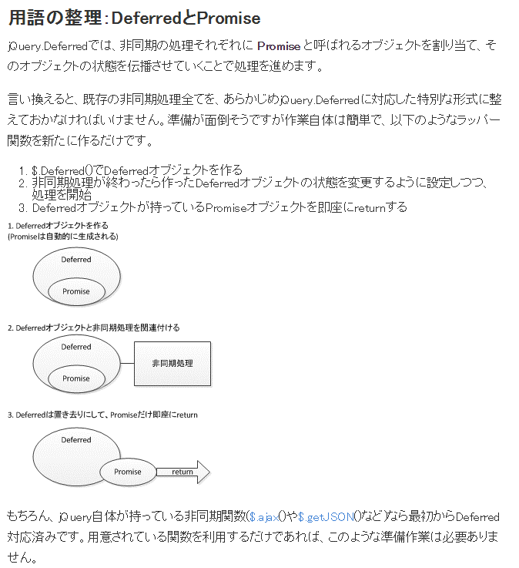

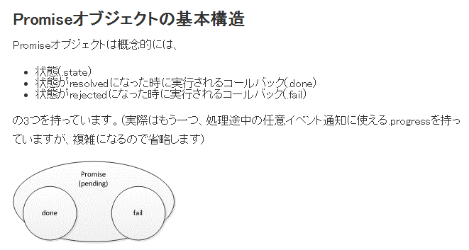

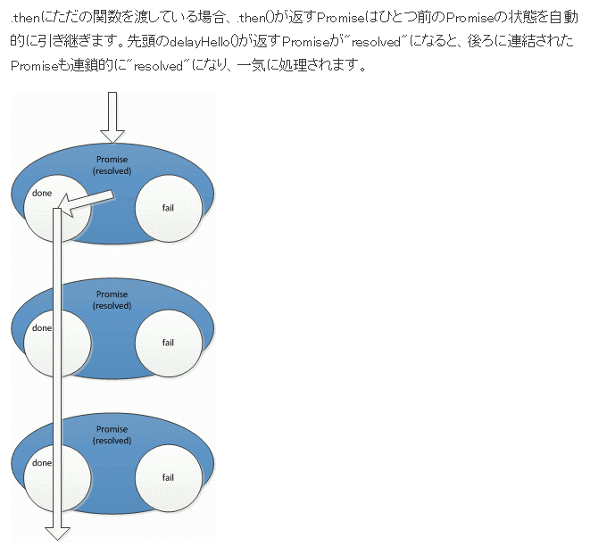

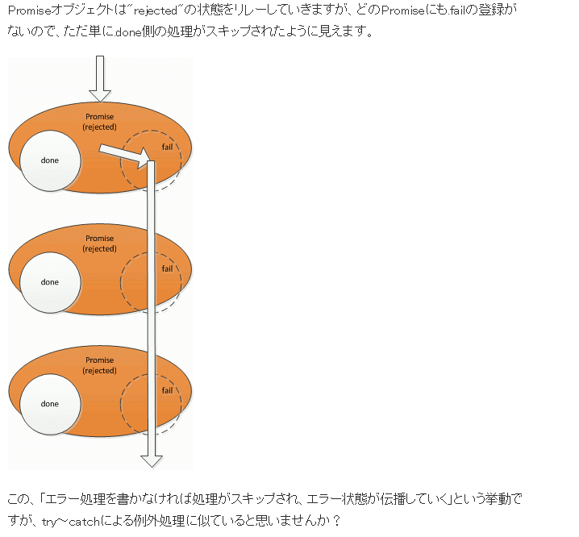

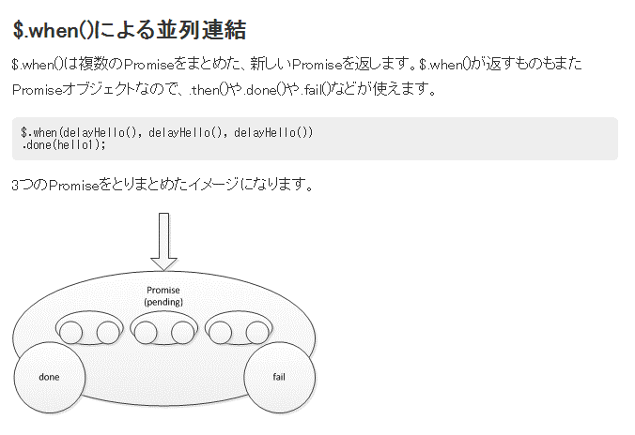

 | JSON.stringify(value[, replacer[, space]]) メソッドは JavaScript の値を JSON 文字列に変換します。
 | JSON.parse(text [, reviver]) メソッドは JSON 文字列を解析して JavaScript のオブジェクトに変換します。

 |  | 今回は Knockout のバインド、自動 UI 更新機能を支える Observable について解説します。
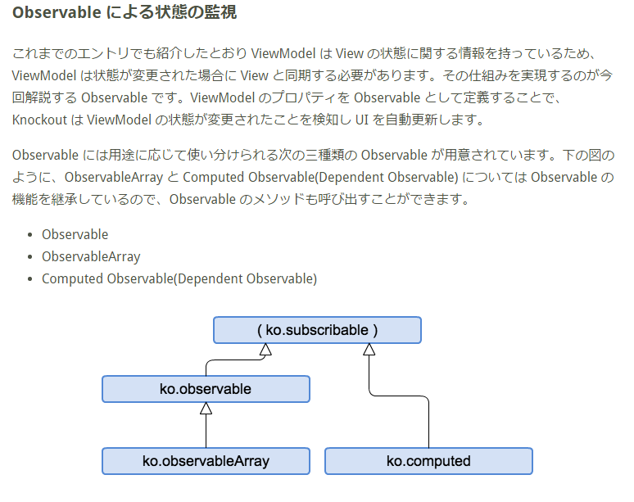

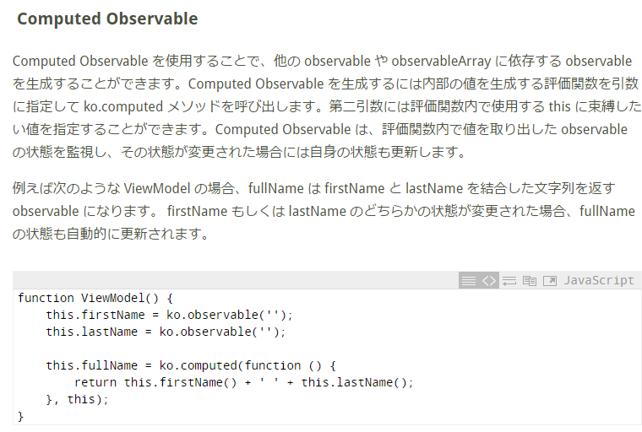

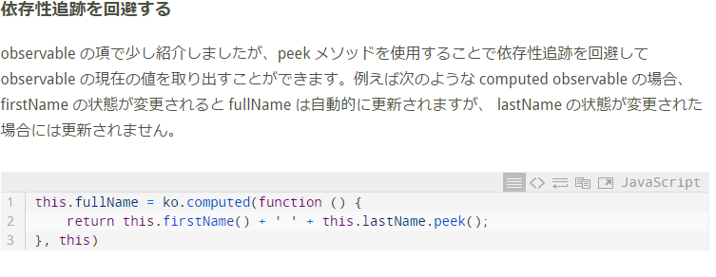

 |  | JAVABEAN @JsonIgnore JSのdatamodelに変換しない

1.1 namespace.js
 | /**
 | * このJavascriptはアプリケーションの名前空間を作成します。
 | */
 | var jpbook = {
 | };

 | jpbook.vm = {};

 | jpbook.model = {};

 | jpbook.model.data = {};

 | jpbook.common = {};
 | jpbook.common.tabbrowse = {};

1.2 RestControl例外処理
 | jpbook.model.data.Message = function(msg) {
 | var self = this;
 | self.code = msg.code;
 | self.message = ko.observable(msg.message);
 | };

 | jpbook.model.data.ValidationMessage = function(validation) {
 | var self = this;
 | self.path = validation.path;
 | self.message = validation.message;
 | self.fullMessage = ko.computed(function() {
 | var key = self.path.substring(self.path.lastIndexOf(".") + 1);
 | var p = $('label[for="'+ key +'"]').text();
 | return p + ":" + self.message;
 | });
 | };

 | jpbook.model.data.ErrorMessage = function(error) {
 | var self = this;
 | self.code = error.code;
 | self.id = error.id;
 | self.message = error.message;
 | self.status = error.status;
 | };

 | jpbook.model.data.ErrorConfig = function(config) {
 | var self = this;
 | self.conflictErrorPage = config.conflictErrorPage;
 | self.conflictErrorMessage = config.conflictErrorMessage;
 | };

 | jpbook.vm.ErrorViewModel = function() {
 | var self = this;
 | self.validations = ko.observableArray([]).extend({ arrayExtensions: true });
 | self.errors = ko.observableArray([]).extend({ arrayExtensions: true });
 | self.handle = function(xhr, exception) {
 | /**
 | * ページ遷移中による処理中断
 | * エラー処理は何もしない。
 | */
 | if (xhr.statusText == 'canceled') {
 | return;
 | }

 | if ($('.modal.fade.in')[0]) {
 | $('.modal').scrollTop(0);
 | } else {
 | window.scrollTo(0,0);
 | }
 | var statusCode = xhr.status;
 | switch(statusCode) {
 | case 400:
 | try {
 | self.validations.removeAll();
 | var error = JSON.parse(xhr.responseText);
 | if (error.validationMessages) {
 | ko.utils.arrayForEach(error.validationMessages, function(v){
 | self.validations.push(new jpbook.model.data.ValidationMessage(v));
 | });
 | // バリデーションエラー時の背景色設定
 | self.showValidErrorHighlight();
 | } else {
 | jpbook.model.ErrorModel.goToNotValidError(error.code);
 | }
 | } catch (e) {
 | jpbook.model.ErrorModel.goToPageNotFound();
 | }
 | break;
 | case 401:
 | jpbook.model.ErrorModel.goToVerifyFound();
 | break;
 | case 404:
 | jpbook.model.ErrorModel.goToPageNotFound();
 | break;
 | case 409:
 | jpbook.model.ErrorModel.goToConflictError(self.config);
 | break;
 | default:
 | jpbook.model.ErrorModel.goToSystemError();
 | }
 | };
 | self.removeValidationMessage = function() {
 | self.validations.removeAll();
 | self.removeValidErrorHighlight();
 | };
 | self.removeMessage = function() {
 | self.errors.removeAll();
 | };
 | self.addMessage = function(msg) {
 | this.removeMessage();
 | self.errors.push(new jpbook.model.data.ErrorMessage({
 | code: "",
 | message: msg,
 | id: "",
 | status: -1
 | }));
 | };
 | self.addError = function(response) {
 | var error = JSON.parse(response.responseText);
 | self.validations.push(new jpbook.model.data.ErrorMessage(error));
 | };
 | self.setConfig = function(config) {
 | self.config = new jpbook.model.data.ErrorConfig(config);
 | };
 | /**
 | * バリデーションエラーの背景色設定を初期化
 | */
 | self.removeValidErrorHighlight = function() {
 | $('.valid_error_highlight').removeClass('valid_error_highlight');
 | };
 | /**
 | * バリデーションエラーの背景色設定
 | */
 | self.showValidErrorHighlight = function() {

 | self.removeValidErrorHighlight();

 | // 【 行 】に対して背景色設定
 | $('.help-block').not('.valid_error_with_prev_th .help-block')
 | .not('.valid_error_fill_group .help-block')
 | .closest('tr').addClass('valid_error_highlight');

 | // 【個別ペア】に対して背景色設定
 | $('.valid_error_with_prev_th').has('.help-block')
 | .addClass('valid_error_highlight')
 | .prev('th').addClass('valid_error_highlight');

 | // 【グループ】に対して背景色設定
 | $('.valid_error_fill_group').has('.help-block')
 | .addClass('valid_error_highlight');

 | // 【関連見出】に対して設定
 | $('.valid_error_relation_group').has('.help-block')
 | .find('.valid_error_relation_group_th')
 | .addClass('valid_error_highlight');
 | };
 | };

 | jpbook.model.ErrorModel = {
 | goToVerifyFound : function() {
 | jpbook.common.location.assign("../err/CM0050V03.html");
 | },
 | goToPageNotFound : function() {
 | jpbook.common.location.assign("../err/CM0050V02.html");
 | },
 | goToSystemError : function() {
 | jpbook.common.location.assign("../err/CM0050V01.html");
 | },
 | goToYoyakuNotFoundError : function() {
 | jpbook.common.location.assign("../err/CM0050V05.html");
 | },
 | goToInvalidOperationError : function() {
 | jpbook.common.location.assign("../err/CM0050V08.html");
 | },
 | goToNotValidError : function( codes ) {
 | if (!codes) {
 | jpbook.model.ErrorModel.goToSystemError();
 | } else {
 | var errorCodes = codes.split("_");
 | var errorPage = errorCodes[1];
 | var scKey = new jpbook.common.tabbrowse.SecurityKeyManager().getAttribute();
 | jpbook.common.location.assign("../err/"+errorPage+".html?"+ PARA_SC_KEY + scKey+"_"+codes);
 | }
 | },
 | goToConflictError : function(config) {
 | alert(config.conflictErrorMessage);
 | var scKey = new jpbook.common.tabbrowse.SecurityKeyManager().getAttribute();

 | /**
 | * 確認画面(Controller経由)への遷移を行うため、確認画面から確認画面へ遷移する履歴を残さないために
 | * jpbook.common.location.replaceを使用し、履歴を残さない遷移を行う。
 | */
 | jpbook.common.location.replace(config.conflictErrorPage + '?' + PARA_SC_KEY + (scKey || '') +
 | '&windowId4conflict=' + (jpbook.common.tabbrowse.JAVASCRIPT_SCOPE_WINDOW_ID || ''));
 | }
 | };

1.3 親子画面（確認モーダル、入力モーダルなど）
親HTML
・確認モーダル（初期：hide)
・入力モーダル（初期：hide)
親ViewModel
・DataModel(-->javaのドメインBean)
・確認モーダルViewModel
・DataModel(-->javaのドメインBean)
・入力モーダルViewModel
・DataModel(-->javaのドメインBean)
※どのDataModelはサーバに渡すかAJAX＃dataで
確定してください。

 | 1.3.1親画面
 | <html> |  |  |  |  |  |  |  |  |  |  |  |  |  |  | 共通loadHtml
 |  | <body>
 |  |  | <div id="id_content"> |  |  |  |  |  |  |  |  |  |  |  |  | // 複数の別HTMLを読み込む
 |  |  |  | <div id="id_confirmModal"> </div> |  |  |  |  |  |  |  |  |  |  |  | function loadHtml( loadList, callbackFn ) {
 |  |  |  | <div id="入力モーダル"> </div>
 |  |  |  | …. |  |  |  |  |  |  |  |  |  |  |  | var cnt = 0;
 |  |  | </div> |  |  |  |  |  |  |  |  |  |  |  |  | $.each( loadList, function( i, row ){
 |  |  |  |  |  |  |  |  |  |  |  |  |  |  |  | if (!row.url) {
 | <script type="text/javascript"> |  |  |  |  |  |  |  |  |  |  |  |  |  |  | return;
 | $(function(){ |  |  |  |  |  |  |  |  |  |  |  |  |  |  | }
 | $("#id_content").hide(); |  |  |  |  |  |  |  |  |  |  |  |  |  |  | $(row.id).load(row.url, null, loadCallBack);
 | var loadObj = [ |  |  |  |  |  |  |  |  |  |  |  |  |  |  | });
 | { id:'#id_PR0580V02', url:'./PR0580V02_GogakuSentaku.html'},
 | { id:'#id_resource', url:'./resource.html'} |  |  |  |  |  |  |  |  |  |  |  |  |  |  | function loadCallBack() {
 | ]; |  |  |  |  |  |  |  |  |  |  |  |  |  |  | cnt = cnt + 1;
 | loadHtml( loadObj, function() { |  |  |  |  |  |  |  |  |  |  |  |  |  |  | if ( cnt === loadList.length ) {
 | var viewModel = new jpbook.vm.PR0580V01ViewModel();
 | viewModel.doInit({ |  |  |  |  |  |  |  |  |  |  |  |  |  |  | /**
 | success : function() { |  |  |  |  |  |  |  |  |  |  |  |  |  |  | * セキュリティキーの初期化
 | viewModel.bind(); |  |  |  |  |  |  |  |  |  |  |  |  |  |  | * URLセキュリティー→SessionStorageへ
 | $("#id_content").show(); |  |  |  |  |  |  |  |  |  |  |  |  |  |  | */
 | setStyleAllForm(); |  |  |  |  |  |  |  |  |  |  |  |  |  |  | var getParams = getUrlParameter();
 | }, |  |  |  |  |  |  |  |  |  |  |  |  |  |  | var secKey = getParams[SC_KEY];
 | failed : function() { |  |  |  |  |  |  |  |  |  |  |  |  |  |  | if ( secKey != null ) {
 | // viewModel.bind(); |  |  |  |  |  |  |  |  |  |  |  |  |  |  | var manager = new jpbook.common.tabbrowse.SecurityKeyManager();
 | } |  |  |  |  |  |  |  |  |  |  |  |  |  |  | manager.setAttribute(secKey);
 | }); |  |  |  |  |  |  |  |  |  |  |  |  |  |  | }
 | });
 | }) |  |  |  |  |  |  |  |  |  |  |  |  |  |  | // ID取得
 | </script> |  |  |  |  |  |  |  |  |  |  |  |  |  |  | var windoIdManager = new jpbook.common.tabbrowse.WindowIdManager();
 |  |  |  |  |  |  |  |  |  |  |  |  |  |  |  | windoIdManager.initializer({
 |  | </body> |  |  |  |  |  |  |  |  |  |  |  |  |  | success: function() {
 | </html> |  |  |  |  |  |  |  |  |  |  |  |  |  |  | callbackFn();
 |  |  |  |  |  |  |  |  |  |  |  |  |  |  |  | },
 |  |  |  |  |  |  |  |  |  |  |  |  |  |  |  | failed : function() {
 |  |  |  |  |  |  |  |  |  |  |  |  |  |  |  | }
 |  |  |  |  |  |  |  |  |  |  |  |  |  |  |  | });
 |  |  |  |  |  |  |  |  |  |  |  |  |  |  |  | }
 |  |  |  |  |  |  |  |  |  |  |  |  |  |  |  | }
 |  |  |  |  |  |  |  |  |  |  |  |  |  |  |  | }

 |  |  |  |  |  |  |  |  |  |  |  |  |  |  |  | // JSONにKOオブジェクトを変換
 |  |  |  |  |  |  |  |  |  |  |  |  |  |  |  | function toJSON( data ) {
 |  |  |  |  |  |  |  |  |  |  |  |  |  |  |  | var d = ko.toJS(data);
 |  |  |  |  |  |  |  |  |  |  |  |  |  |  |  | return ko.toJSON(d);
 |  |  |  |  |  |  |  |  |  |  |  |  |  |  |  | }

 | 親画面対応のJS
self.doInit = function( param ) { |  |  |  |  |  |  |  |  |  |  |  |  |  |  |  |  |  |  |  |  |  |  | 確認モーダルの呼び出す
 | … |  |  |  |  |  |  |  |  |  |  |  |  |  |  |  |  |  |  |  |  |  | self.pRConfirmModal.doShow(self.dataModel.messageCom()[5])
 | $.ajax({ |  |  |  |  |  |  |  |  |  |  |  |  | 親画面の初期化 |  |  |  |  |  |  |  |  | .done(function () {
 | type: 'post', |  |  |  |  |  |  |  |  |  |  |  |  |  |  |  |  |  |  |  |  |  |  |  | OKをクリックするとここへ
 | url: u, |  |  |  |  |  |  |  |  |  |  |  |  |  |  |  |  |  |  |  |  |  | })
 | data: toJSON(self.dataModel) |  |  |  |  |  |  |  |  |  |  |  |  | 画面からサーバに渡すパラメータ |  |  |  |  |  |  |  |  | .fail(function () {
 | }).done(function(response) { |  |  |  |  |  |  |  |  |  |  |  |  | サーバから返却ResponseBody対象
 | self.dataModel = new jpbook.model.data.PR0580V01(response); |  |  |  |  |  |  |  |  |  |  |  |  |  |  |  | 本画面に保存する |  |  |  |  |  |  |  | NOをクリックするとここへ
 |  |  | $.when(self.pr0580V02.doPreLoad(self)) |  |  |  |  |  |  |  |  |  |  |  |  |  |  | 子画面の初期化
 |  |  | .done(function() { |  |  |  |  |  |  |  |  |  |  |  |  |  |  |  |  |  |  |  | });
 |  |  |  |  |  |  | 成功処理
 |  |  | }).fail(function() { |  |  |  |  |  |  |  |  |  |  |  |  |  |  |  |  |  |  |  | 入力モーダルの呼び出す
 |  |  |  |  |  |  | 失敗処理 |  |  |  |  |  |  |  |  |  |  |  |  |  |  |  | $.ajax({
 |  |  | }); |  |  |  |  |  |  |  |  |  |  |  |  |  |  |  |  |  |  |  | type: 'post',
 | }).fail(function(xhr, exception){ |  |  |  |  |  |  |  |  |  |  |  |  | 例外処理 | XMLHttpRequest |  |  |  |  |  |  |  | url: u,
 | self.messages.removeAll(); |  |  |  |  |  |  |  |  |  |  |  |  |  |  |  |  |  |  |  |  |  | data: toJSON(self.pr0550V02.dataModel)
 | self.handler.handle(xhr, exception); |  |  |  |  |  |  |  |  |  |  |  |  |  |  |  |  |  |  |  |  |  | }).done(function(response) {
 | }).always(function() { |  |  |  |  |  |  |  |  |  |  |  |  |  |  |  |  |  |  |  |  |  | self.入力モーダルViewMode.doShow(response);
 | processing.doInit = false; |  |  |  |  |  |  |  |  |  |  |  |  |  |  |  |  |  |  |  |  |  | }).fail(function(xhr, exception){
 | }); |  |  |  |  |  |  |  |  |  |  |  |  |  |  |  |  |  |  |  |  |  | self.messages.removeAll();
 | }; |  |  |  |  |  |  |  |  |  |  |  |  |  |  |  |  |  |  |  |  |  | self.handler.handle(xhr, exception);
 |  |  |  |  |  |  |  |  |  |  |  |  |  |  |  |  |  |  |  |  |  |  | }).always(function() {
 | 1.3.2確認モーダル |  |  |  |  |  |  |  |  |  |  |  |  |  |  |  |  |  |  |  |  |  | processing.doKinmuchuInput = false;
 |  | resource.html |  |  |  |  |  |  |  |  |  |  |  |  |  |  |  |  |  |  |  |  | });
 |  | <head>
 |  | <meta http-equiv="Content-Type" content="text/html; charset=Shift_JIS" />
 |  | <meta name="ROBOTS" content="NOINDEX,NOFOLLOW"/>
 |  | </head>
 |  | <div class="modal fade" id="id_confirmModal" tabindex="-1" role="dialog" aria-labelledby="id_confirmModalLabel" aria-hidden="true">
 |  | <div class="modal-dialog">
 |  | <div class="modal-content">
 |  | <div class="modal-body">
 |  | <button type="button" class="close" data-dismiss="modal" aria-hidden="true">&times;</button>
 |  | <h1 class="cl_menu1">確認</h1>
 |  | <p class="message" data-bind="html: $root.pRConfirmModal.dataModel.confirmMessage"></p>
 |  | <div class="cl_btn_list">
 |  | <a class="rolloverbtn imgBtnM" href="#yes" data-bind="click: $root.pRConfirmModal.doYes">
 |  | <img src="../images/web/btn_yes.png" title="はい" alt="はい" /></a>
 |  | <a class="rolloverbtn imgBtnM" href="#no" data-bind="click: $root.pRConfirmModal.doNo">
 |  | <img src="../images/web/btn_no.png" title="いいえ" alt="いいえ" /></a>
 |  | </div>
 |  | </div>
 |  | </div>
 |  | </div>
 |  | </div>

 |  | resource.js
 |  | /**
 |  | * 確認ダイアログ
 |  | */
 |  | jpbook.model.data.PRConfirmModal = function (confirmMessage) {
 |  | var self = this;
 |  | self.confirmMessage = ko.observable(confirmMessage);
 |  | };

 |  | jpbook.vm.PRConfirmModalViewModel = function (confirmMessage) {
 |  | var self = this;

 |  | self.dataModel = new jpbook.model.data.PRConfirmModal();
 |  | self.differed = {};

 |  | self.doYes = function () {
 |  | var dfd = self.differed;
 |  | self.differed = {};
 |  | $('#id_confirmModal').modal('hide');
 |  | dfd.resolve({action: 'yes'});
 |  | };

 |  | self.doNo = function () {
 |  | var dfd = self.differed;
 |  | self.differed = {};
 |  | $('#id_confirmModal').modal('hide');
 |  | dfd.reject({action: 'no'});
 |  | };

 |  | self.doClose = function () {
 |  | if (typeof self.differed.reject === 'function') {
 |  | self.differed.reject({action: 'close'});
 |  | self.differed = {};
 |  | }
 |  | };

 |  | // hide.bs.modalの場合は、非表示になろうとしているときに発生
 |  | // hidden.bs.modalの場合は、完全に非表示になってからイベント発生
 |  | $('#id_confirmModal').on('hidden.bs.modal', self.doClose);

 |  | self.doShow = function (confirmMessage) {
 |  | self.differed = $.Deferred();
 |  | self.dataModel.confirmMessage(confirmMessage);
 |  | $('#id_confirmModal').modal({ backdrop: 'static', keyboard: false });
 |  | return self.differed.promise();
 |  | };
 |  | };

 |  | jpbook.common.modalScroll = function(id) {
 |  | var $e = $(id);
 |  | var moveY = $e.offset().top - $('.modal.fade.in').offset().top + $('.modal.fade.in').scrollTop();
 |  | $('.modal').animate({
 |  | scrollTop: moveY
 |  | }, 500);
 |  | };

 |  | $(function() {
 |  | //
 |  | // //モーダルのスクロールボタン
 |  | // $(document).on('hide.bs.modal', '.modal', function(){
 |  | // $('#id_modal_page_top').hide();
 |  | // $(this).unbind('scroll');
 |  | // $('#id_modal_page_top').remove();
 |  | // });
 |  | // $(document).on('show.bs.modal', '.modal', function(){
 |  | // $(this).append('<p id="id_modal_page_top" class="modal_page_top"><a href="javascript:void(0)"><img src="../images/web/icon_toPagetop.png" alt="PAGE TOP"></a></p>');
 |  | // $(this).on('scroll', function () {
 |  | // if ($(this).scrollTop() > 100) {
 |  | // $('#id_modal_page_top').attr("title", "Scroll Back to Top");
 |  | // $('#id_modal_page_top').fadeIn();
 |  | // } else {
 |  | // $('#id_modal_page_top').fadeOut();
 |  | // }
 |  | // });
 |  | // });
 |  | //
 |  | $(document).on('click', '.modal_page_top a', function () {
 |  | $('.modal').animate({
 |  | scrollTop: 0
 |  | }, 500);
 |  | return false;
 |  | });
 |  | });

 | 1.3.3入力モーダル（三段階）
 |  | HTML
 | <head>
 | <meta http-equiv="Content-Type" content="text/html; charset=Shift_JIS" />
 | <meta name="ROBOTS" content="NOINDEX,NOFOLLOW" />
 | </head>

 | <div class="modal fade" id="id_KibokinmutiSentakuModal" tabindex="-1"
 |  | role="dialog" aria-labelledby="id_KibokinmutiSentakuModal"
 |  | aria-hidden="true">
 |  | <div class="modal-dialog" id="idModalDialog">
 |  |  | <div class="modal-content">
 |  |  |  | <div class="modal-body">
 |  |  |  |  | <button type="button" class="close" data-dismiss="modal" data-bind="click: $root.pr0550V02.doClose.bind($root, $root)" |  |  |  |  |  |  |  |  |  |  |  |  |  |  |  |  |  |  |  |  |  | ＄rootは親画面のViewModel
 |  |  |  |  |  | aria-hidden="false">&times;</button>
 |  |  |  |  | <h1 class="cl_menu1"
 |  |  |  |  |  | data-bind="html: $root.pr0550V02.dataModel.message()[0]"></h1>

 |  |  |  |  | <p class="message">
 |  |  |  |  |  | <span data-bind="text: $root.pr0550V02.dataModel.message()[1]"></span>
 |  |  |  |  | </p>

 |  |  |  |  | <!-- ko if: $root.pr0550V02.dataModel.kinmuchuGeneInfoList().length > 0 -->
 |  |  |  |  | <p class="boldMessage">
 |  |  |  |  |  | <b> 選択中<span data-bind="text: $root.pr0550V02.dataModel.count"></span>/<span
 |  |  |  |  |  |  | data-bind="text: $root.pr0550V02.dataModel.maxCount"></span>エリア
 |  |  |  |  |  | </b>
 |  |  |  |  | </p>
 |  |  |  |  | <div class="cl_btn_list">
 |  |  |  |  |  | <a class="rolloverbtn imgBtnM" href="javascript:void(0)"
 |  |  |  |  |  |  | data-bind="click: $root.pr0550V02.doReflect.bind($root, $root)">
 |  |  |  |  |  |  | <img src="../images/web/btn_apply.png" title="反映" alt="反映" />
 |  |  |  |  |  | </a>
 |  |  |  |  | </div>

 |  |  |  |  | <!-- ko if: $root.pr0550V02.dataModel.errMaxCount -->
 |  |  |  |  | <div class="alert alert-warning">
 |  |  |  |  |  | <img src="/pre/images/web/icon_error2.png" /> <span
 |  |  |  |  |  |  | data-bind="text: $root.pr0550V02.dataModel.message()[2], css:'cl_error'"></span>
 |  |  |  |  | </div>
 |  |  |  |  | <!-- /ko -->

 |  |  |  |  | <!-- ko foreach: {data: $root.pr0550V02.dataModel.kinmuchuGeneInfoList, as: 'daibunrui'} -->
 |  |  |  |  | <table class="type2 cl_table_medium daibunrui-head"
 |  |  |  |  |  | style="margin-top: 15px" data-bind="attr: {id: daibunrui.areaCode}">
 |  |  |  |  |  | <tr>
 |  |  |  |  |  |  | <th class="cl_normal gyomuDaiNm">
 |  |  |  |  |  |  |  | <div class="wgt-row-checkbox">
 |  |  |  |  |  |  |  |  | <label> <input type="checkbox"
 |  |  |  |  |  |  |  |  |  | data-bind="checked: daibunrui.checkFlg, disable: daibunrui.disableFlg" />
 |  |  |  |  |  |  |  |  |  | <span data-bind="text: daibunrui.yoyakuPreKinmuchiAreaNam"></span>
 |  |  |  |  |  |  |  |  |  | <!-- ko if: daibunrui.yoyakuPreChizuLinkPc != "" --> <span
 |  |  |  |  |  |  |  |  |  | data-bind="html:daibunrui.yoyakuPreChizuLinkPc"
 |  |  |  |  |  |  |  |  |  | class="external"></span> <!-- /ko -->
 |  |  |  |  |  |  |  |  | </label>
 |  |  |  |  |  |  |  | </div>
 |  |  |  |  |  |  | </th>
 |  |  |  |  |  |  | <th class="input-label gyomuDaiNm" data-bind="if: daibunrui.inputFlg"><span |  |  |  |  |  |  |  |  |  |  |  |  |  |  |  |  | IF方法２
 |  |  |  |  |  |  |  | data-bind="html: $root.pr0550V02.dataModel.messageCom()[8]"></span>
 |  |  |  |  |  |  | </th>
 |  |  |  |  |  |  | <th class="accordion-btn"><a class="close_btn collapsed"
 |  |  |  |  |  |  |  | href="javascript:void(0)" data-toggle="collapse"
 |  |  |  |  |  |  |  | data-bind="click: daibunrui.doCollapse, attr: {'data-target': '#' + daibunrui.areaCode + '-body'}">
 |  |  |  |  |  |  | </a></th>
 |  |  |  |  |  | </tr>
 |  |  |  |  | </table>
 |  |  |  |  | <div class="collapse daibunrui-body"
 |  |  |  |  |  | data-bind="attr: {id: daibunrui.areaCode + '-body', 'data-headId': daibunrui.areaCode}">
 |  |  |  |  |  | <!-- ko foreach: {data: daibunrui.children, as: 'cyubunrui'} --> |  |  |  |  |  |  |  |  |  |  |  |  |  |  |  |  |  |  |  | KnockoutJSの繰り返しの方法１
 |  |  |  |  |  | <table class="type2 cl_table_medium chubunrui-head"
 |  |  |  |  |  |  | data-bind="attr: {id: cyubunrui.areaCode}">
 |  |  |  |  |  |  | <tr>
 |  |  |  |  |  |  |  | <th class="cl_normal gyomuChuNm">
 |  |  |  |  |  |  |  |  | <div class="wgt-row-checkbox">
 |  |  |  |  |  |  |  |  |  | <label data-bind="css: { disabled: daibunrui.checkFlg() }">
 |  |  |  |  |  |  |  |  |  |  | <input type="checkbox"
 |  |  |  |  |  |  |  |  |  |  | data-bind="checked: cyubunrui.checkFlg, disable: daibunrui.checkFlg()" />
 |  |  |  |  |  |  |  |  |  |  | <span data-bind="text: cyubunrui.yoyakuPreKinmuchiAreaNam"></span>
 |  |  |  |  |  |  |  |  |  |  | <!-- ko if: cyubunrui.yoyakuPreChizuLinkPc != "" --> <span
 |  |  |  |  |  |  |  |  |  |  | data-bind="html:cyubunrui.yoyakuPreChizuLinkPc"
 |  |  |  |  |  |  |  |  |  |  | class="external"></span> <!-- /ko -->
 |  |  |  |  |  |  |  |  |  | </label>
 |  |  |  |  |  |  |  |  | </div>
 |  |  |  |  |  |  |  | </th>
 |  |  |  |  |  |  |  | <th class="input-label input-label" data-bind="if: cyubunrui.inputFlg">
 |  |  |  |  |  |  |  |  | <span
 |  |  |  |  |  |  |  |  | data-bind="html: $root.pr0550V02.dataModel.messageCom()[8]"></span>
 |  |  |  |  |  |  |  | </th>
 |  |  |  |  |  |  |  | <th class="accordion-btn"><a class="close_btn collapsed"
 |  |  |  |  |  |  |  |  | href="javascript:void(0)" data-toggle="collapse"
 |  |  |  |  |  |  |  |  | data-bind="click: cyubunrui.doCollapse, attr: {'data-target': '#' + cyubunrui.areaCode + '-body'}">
 |  |  |  |  |  |  |  | </a></th>
 |  |  |  |  |  |  | </tr>
 |  |  |  |  |  | </table>

 |  |  |  |  |  | <div class="collapse cyubunrui-body"
 |  |  |  |  |  |  | data-bind="attr: {id: cyubunrui.areaCode + '-body', 'data-headId': cyubunrui.areaCode}">
 |  |  |  |  |  |  | <table class="type2 cl_table_medium">
 |  |  |  |  |  |  |  | <tbody
 |  |  |  |  |  |  |  |  | data-bind="foreach: {data: cyubunrui.children, as: 'shosai'}"> |  |  |  |  |  |  |  |  |  |  |  |  |  |  |  |  | KnockoutJSの繰り返しの方法２
 |  |  |  |  |  |  |  |  | <!-- ko if: $index() % 3 == 0 -->
 |  |  |  |  |  |  |  |  | <tr>
 |  |  |  |  |  |  |  |  |  | <!-- ko foreach: new Array(parseInt(3)) -->
 |  |  |  |  |  |  |  |  |  | <td class="cl_normal2" style="width: 33%; height: 65%;"
 |  |  |  |  |  |  |  |  |  |  | data-bind="with: cyubunrui.children [$parentContext.$index()+$index()]">
 |  |  |  |  |  |  |  |  |  |  | <div class="wgt-row-checkbox">
 |  |  |  |  |  |  |  |  |  |  |  | <label
 |  |  |  |  |  |  |  |  |  |  |  |  | data-bind="css: { disabled: cyubunrui.checkFlg() || daibunrui.checkFlg() }">
 |  |  |  |  |  |  |  |  |  |  |  |  | <input type="checkbox"
 |  |  |  |  |  |  |  |  |  |  |  |  | data-bind="checked: checkFlg, disable: cyubunrui.checkFlg() || daibunrui.checkFlg()" />
 |  |  |  |  |  |  |  |  |  |  |  |  | <span data-bind="text: yoyakuPreKinmuchiAreaNam"></span> <!-- ko if: yoyakuPreChizuLinkPc != "" -->
 |  |  |  |  |  |  |  |  |  |  |  |  | <span data-bind="html:yoyakuPreChizuLinkPc" class="external"></span>
 |  |  |  |  |  |  |  |  |  |  |  |  | <!-- /ko -->
 |  |  |  |  |  |  |  |  |  |  |  | </label>
 |  |  |  |  |  |  |  |  |  |  | </div>
 |  |  |  |  |  |  |  |  |  | </td>
 |  |  |  |  |  |  |  |  |  | <!-- /ko -->
 |  |  |  |  |  |  |  |  | </tr>
 |  |  |  |  |  |  |  |  | <!-- /ko -->
 |  |  |  |  |  |  |  | </tbody>
 |  |  |  |  |  |  | </table>

 |  |  |  |  |  | </div>
 |  |  |  |  |  | <!-- /ko -->

 |  |  |  |  |  | <div class="modal_page_top cl_right">
 |  |  |  |  |  |  | <a href="javascript:void(0)">▲ PAGE TOP</a>
 |  |  |  |  |  | </div>
 |  |  |  |  | </div>

 |  |  |  |  | <!-- /ko -->

 |  |  |  |  | <div class="cl_btn_list">
 |  |  |  |  |  | <a class="rolloverbtn imgBtnM" href="javascript:void(0)"
 |  |  |  |  |  |  | data-bind="click: $root.pr0550V02.doClose.bind($root, $root)">
 |  |  |  |  |  |  | <img src="../images/web/btn_close.png" title="閉じる" alt="閉じる" /> |  |  |  |  |  |  |  |  |  |  |  |  |  |  | ＄rootは親画面のViewModel
 |  |  |  |  |  | </a> <a class="rolloverbtn imgBtnM" href="javascript:void(0)"
 |  |  |  |  |  |  | data-bind="click: $root.pr0550V02.doReflect.bind($root, $root)">
 |  |  |  |  |  |  | <img src="../images/web/btn_apply.png" title="反映" alt="反映" /> |  |  |  |  |  |  |  |  |  |  |  |  |  |  | ＄rootは親画面のViewModel
 |  |  |  |  |  | </a>
 |  |  |  |  | </div>
 |  |  |  |  | <!-- /ko -->

 |  |  |  | </div>
 |  |  | </div>
 |  | </div>
 | </div>

 | JS
 | jpbook.model.data.PR0550V02 = function(dataModel) {
 |  | var self = this;
 |  | self.message = ko.observableArray(dataModel.message); |  |  |  |  |  |  |  |  |  |  |  |  |  |  |  |  |  |  | バインド更新
 |  | self.messageCom = ko.observableArray(dataModel.messageCom);
 |  | self.errMaxCount = ko.observable(dataModel.errMaxCount);

 |  | self.kinmuchuGeneInfoList = ko.observableArray(ko.utils.arrayMap(
 |  |  |  | dataModel.kinmuchuGeneInfoList, function(item) {
 |  |  |  |  | return new jpbook.model.data.KinmuchuDaiInfo(item);
 |  |  |  | }));
 |  | self.areaCodeListOfSiyoNg = dataModel.areaCodeListOfSiyoNg;
 |  | self.kinmuchiAreaKbn = ko.observable(dataModel.kinmuchiAreaKbn);
 |  | self.chkHaikenAreaCodeList = ko
 |  |  |  | .observableArray(dataModel.chkHaikenAreaCodeList);
 |  | self.haikenAreaNames = ko.observable(dataModel.haikenAreaNames);
 |  | self.chkSeishainAreaCodeList = ko
 |  |  |  | .observableArray(dataModel.chkSeishainAreaCodeList);
 |  | self.seishainAreaNames = ko.observable(dataModel.seishainAreaNames);
 |  | self.copy = function(dataModel) {
 |  |  | self.kinmuchuGeneInfoList(ko.utils.arrayMap(
 |  |  |  |  | dataModel.kinmuchuGeneInfoList, function(item) {
 |  |  |  |  |  | return new jpbook.model.data.KinmuchuDaiInfo(item);
 |  |  |  |  | }));
 |  |  | self.areaCodeListOfSiyoNg = dataModel.areaCodeListOfSiyoNg;
 |  | };

 |  | self.count = ko.computed(function() { |  |  |  |  |  |  |  |  |  |  |  |  |  |  |  |  |  | 依存更新
 |  |  | var cnt = 0;
 |  |  | ko.utils.arrayForEach(self.kinmuchuGeneInfoList(), function(dai) {
 |  |  |  | if (dai.checkFlg()) {
 |  |  |  |  | cnt++;
 |  |  |  | } else {
 |  |  |  |  | ko.utils.arrayForEach(dai.children, function(chu) {
 |  |  |  |  |  | if (chu.checkFlg() && !dai.checkFlg()) {
 |  |  |  |  |  |  | cnt++;
 |  |  |  |  |  | } else {
 |  |  |  |  |  |  | ko.utils.arrayForEach(chu.children, function(sho) {
 |  |  |  |  |  |  |  | if (sho.checkFlg() && !chu.checkFlg()
 |  |  |  |  |  |  |  |  |  | && !dai.checkFlg()) {
 |  |  |  |  |  |  |  |  | cnt++;
 |  |  |  |  |  |  |  | }
 |  |  |  |  |  |  | });
 |  |  |  |  |  | }
 |  |  |  |  | });
 |  |  |  | }
 |  |  | });
 |  |  | return cnt;
 |  | });

 |  | self.maxCount = ko.observable(dataModel.maxCount);
 | };

 | jpbook.model.data.KinmuchuDaiInfo = function(dataModel) {
 |  | var self = this;
 |  | self.yoyakuPreKinmuchiAreaNam = dataModel.yoyakuPreKinmuchiAreaNam;
 |  | self.areaCode = dataModel.areaCode;
 |  | self.areaLevel = dataModel.areaLevel;
 |  | self.yoyakuPreChizuLinkPc = dataModel.yoyakuPreChizuLinkPc;
 |  | self.yoyakuPreChizuLinkSp = dataModel.yoyakuPreChizuLinkSp;

 |  | self.children = ko.utils.arrayMap(dataModel.children, function(item) {
 |  |  | return new jpbook.model.data.KinmuchuChuInfo(item);
 |  | });
 |  | self.parentAreaCode = dataModel.parentAreaCode;

 |  | // チェックボックスの選択状態と活性状態の設定
 |  | self.checkFlg = ko.observable(dataModel.checkFlg); |  |  |  |  |  |  |  |  |  |  |  |  |  |  |  |  |  | バインド更新
 |  | self.disableFlg = false; |  |  |  |  |  |  |  |  |  |  |  |  |  |  |  |  |  | 普通のJSだから、自動更新できない

 |  | /** 入力有無チェック */
 |  | self.inputFlg = ko.computed(function() {
 |  |  | var isInput = false;

 |  |  | if (self.checkFlg()) {
 |  |  |  | return isInput;
 |  |  | }

 |  |  | ko.utils.arrayForEach(self.children, function(chu) {
 |  |  |  | if (chu.checkFlg() && !chu.disableFlg) {
 |  |  |  |  | isInput = true;
 |  |  |  | }
 |  |  |  | ko.utils.arrayForEach(chu.children, function(sho) {
 |  |  |  |  | if (sho.checkFlg() && !sho.disableFlg) {
 |  |  |  |  |  | isInput = true;
 |  |  |  |  | }
 |  |  |  | });
 |  |  | });
 |  |  | return isInput;
 |  | });

 |  | var daibunruiHeadId = '#' + self.areaCode;
 |  | var daibunruiBodyId = '#' + self.areaCode + '-body';
 |  | self.doCollapse = function() {
 |  |  | styleFormSkillCheck(daibunruiBodyId);
 |  | };

 | };

 | jpbook.model.data.KinmuchuChuInfo = function(dataModel) {
 |  | var self = this;
 |  | self.yoyakuPreKinmuchiAreaNam = dataModel.yoyakuPreKinmuchiAreaNam;
 |  | self.areaCode = dataModel.areaCode;
 |  | self.areaLevel = dataModel.areaLevel;
 |  | self.yoyakuPreChizuLinkPc = dataModel.yoyakuPreChizuLinkPc;
 |  | self.yoyakuPreChizuLinkSp = dataModel.yoyakuPreChizuLinkSp;

 |  | self.children = ko.utils.arrayMap(dataModel.children, function(item) {
 |  |  | return new jpbook.model.data.KinmuchuShoInfo(item);
 |  | });
 |  | self.parentAreaCode = dataModel.parentAreaCode;

 |  | // チェックボックスの選択状態と活性状態の設定
 |  | self.checkFlg = ko.observable(dataModel.checkFlg);
 |  | self.disableFlg = false;

 |  | /** 入力有無チェック */
 |  | self.inputFlg = ko.computed(function() {
 |  |  | var isInput = false;

 |  |  | if (self.checkFlg()) {
 |  |  |  | return isInput;
 |  |  | }

 |  |  | ko.utils.arrayForEach(self.children, function(item) {
 |  |  |  | if (item.checkFlg() && !item.disableFlg) {
 |  |  |  |  | isInput = true;
 |  |  |  | }
 |  |  | });

 |  |  | return isInput;
 |  | });

 |  | var daibunruiHeadId = '#' + self.areaCode;
 |  | var daibunruiBodyId = '#' + self.areaCode + '-body';
 |  | self.doCollapse = function() {
 |  |  | styleFormSkillCheck(daibunruiBodyId);
 |  | };

 | };

 | jpbook.model.data.KinmuchuShoInfo = function(dataModel) {
 |  | var self = this;
 |  | self.yoyakuPreKinmuchiAreaNam = dataModel.yoyakuPreKinmuchiAreaNam;
 |  | self.areaCode = dataModel.areaCode;
 |  | self.areaLevel = dataModel.areaLevel;
 |  | self.yoyakuPreChizuLinkPc = dataModel.yoyakuPreChizuLinkPc;
 |  | self.yoyakuPreChizuLinkSp = dataModel.yoyakuPreChizuLinkSp;

 |  | self.children = ko.utils.arrayMap(dataModel.children, function(item) {
 |  |  | return new jpbook.model.data.KinmuchuInfo(item);
 |  | });
 |  | self.parentAreaCode = dataModel.parentAreaCode;

 |  | // チェックボックスの選択状態と活性状態の設定
 |  | self.checkFlg = ko.observable(dataModel.checkFlg);
 |  | self.disableFlg = false;
 | };

 | function styleFormSkillCheck(selector) {
 |  | var $wgt_checkbox = $(".wgt-row-checkbox input", selector);

 |  | // ロード時にチェックされているものとそうでないものの判別
 |  | $wgt_checkbox.each(function() {
 |  |  | var $this = $(this);
 |  |  | if ($this.prop("checked")) {
 |  |  |  | $this.parent("label").addClass("on");
 |  |  | } else {
 |  |  |  | $this.parent("label").removeClass("on");
 |  |  | }
 |  |  | // フォーカスイン時
 |  |  | $this.focus(function() {
 |  |  |  | $this.parent("label").addClass("fcs");
 |  |  | });
 |  |  | // フォーカスアウト時
 |  |  | $this.blur(function() {
 |  |  |  | $this.parent("label").removeClass("fcs");
 |  |  | });
 |  | });

 |  | // チェックマーク表示の切り替え
 |  | $wgt_checkbox.bind('change', function() {
 |  |  | var $this = $(this);
 |  |  | if ($this.prop('checked')) {
 |  |  |  | $this.parent("label").addClass("on");
 |  |  | } else {
 |  |  |  | $this.parent("label").removeClass("on");
 |  |  | }
 |  | });
 | }

 | jpbook.vm.PR0550V02ViewModel = function() {
 |  | var self = this;
 |  | var empty = {
 |  |  | message : [],
 |  |  | messageCom : [],
 |  |  | errMaxCount : false,
 |  |  | kinmuchuGeneInfoList : [],
 |  |  | areaCodeListOfSiyoNg : [],
 |  |  | kinmuchiAreaKbn : 0,
 |  |  | chkHaikenAreaCodeList : [],
 |  |  | haikenAreaNames : "",
 |  |  | chkSeishainAreaCodeList : [],
 |  |  | seishainAreaNames : "",
 |  |  | count : 0,
 |  |  | maxCount : 0
 |  | };

 |  | self.dataModel = new jpbook.model.data.PR0550V02(empty);
 |  | self.messages = ko.observableArray();
 |  | self.handler = new jpbook.vm.ErrorViewModel();
 |  | self.processing = {
 |  |  | doSearch : false,
 |  |  | doReflect : false
 |  | };

 |  | self.doInitModalEvent = function(modalId) {
 |  |  | /**
 |  |  | * 閉じ終わった時のイベント
 |  |  | */
 |  |  | $(document).on('hidden.bs.collapse', modalId, function(e) {
 |  |  |  | var daibunruiHeadId = '#' + $(e.target).attr('data-headId');
 |  |  |  | $(daibunruiHeadId).removeClass('in');
 |  |  |  | e.stopPropagation();
 |  |  | });

 |  |  | /**
 |  |  | * 開き始めた時のイベント
 |  |  | */
 |  |  | $(document).on('show.bs.collapse', modalId, function(e) {
 |  |  |  | var daibunruiHeadId = '#' + $(e.target).attr('data-headId');
 |  |  |  | $(daibunruiHeadId).addClass('in');
 |  |  |  | e.stopPropagation();
 |  |  | });

 |  |  | /**
 |  |  | * 開き終わった時のイベント
 |  |  | */
 |  |  | $(document).on('shown.bs.collapse', modalId, function(e) {
 |  |  |  | var daibunruiHeadId = '#' + $(e.target).attr('data-headId');
 |  |  |  | jpbook.common.modalScroll(daibunruiHeadId);
 |  |  |  | e.stopPropagation();
 |  |  | });
 |  | };

 |  | self.doInitAccordionOpen = function(dataModel) {
 |  |  | if (dataModel.pregSkillInfoList().length == 1) {
 |  |  |  | dataModel.pregSkillInfoList()[0].loadFlg(true);
 |  |  |  | $('.modal .close_btn').removeClass('collapsed');
 |  |  |  | $('.modal .daibunrui-head').addClass('in');
 |  |  |  | $('.modal .daibunrui-body').addClass('in');
 |  |  | }
 |  | };

 |  | self.doShow = function(response) {
 |  |  | self.dataModel.copy(response);
 |  |  | styleFormSkillCheck('#id_KibokinmutiSentakuModal');
 |  |  | $('#id_KibokinmutiSentakuModal').modal({
 |  |  |  | backdrop : 'static',
 |  |  |  | keyboard : false
 |  |  | });
 |  | };

 |  | /**
 |  | * 画面文言取得処理
 |  | */
 |  | self.doPreLoad = function(root) {
 |  |  | var dfd = $.Deferred();
 |  |  | var u = '/pre/PR0550V02/preLoad';
 |  |  | $.ajax({
 |  |  |  | type : 'post',
 |  |  |  | url : u,
 |  |  |  | data : toJSON(self.dataModel)
 |  |  | }).done(function(response) {
 |  |  |  | self.dataModel.message(response.message);
 |  |  |  | self.dataModel.messageCom(response.messageCom);
 |  |  |  | self.dataModel.maxCount(response.maxCount);
 |  |  |  | self.dataModel.copy(response);
 |  |  |  | self.doInitModalEvent('#id_KibokinmutiSentakuModal');
 |  |  |  | dfd.resolve();
 |  |  | }).fail(function(xhr, exception) {
 |  |  |  | self.messages.removeAll();
 |  |  |  | self.handler.handle(xhr, exception);
 |  |  |  | dfd.reject();
 |  |  | });
 |  |  | return dfd.promise();
 |  | };

 |  | /**
 |  | * 反映
 |  | */
 |  | self.doReflect = function(root) {
 |  |  | if (self.processing.doReflect) {
 |  |  |  | return;
 |  |  | }
 |  |  | self.processing.doReflect = true;
 |  |  | var u = '/pre/PR0550V02/reflect';
 |  |  | $.ajax({
 |  |  |  | type : 'post',
 |  |  |  | url : u,
 |  |  |  | data : toJSON(self.dataModel)
 |  |  | }).done(function(response) {
 |  |  |  | root.pr0550V02.dataModel.errMaxCount(response.errMaxCount);
 |  |  |  | if (response.errMaxCount) {
 |  |  |  |  | jpbook.common.modalScroll('#idModalDialog');
 |  |  |  |  | return;
 |  |  |  | }
 |  |  |  | self.handler.removeValidationMessage();
 |  |  |  | self.messages.removeAll();
 |  |  |  | $('#id_KibokinmutiSentakuModal').modal('hide');
 |  |  |  | switch (root.pr0550V02.dataModel.kinmuchiAreaKbn()) {
 |  |  |  | case 0: // 派遣勤務地
 |  |  |  |  | root.doReflectKinmuchi(response.chkHaikenAreaCodeList); |  |  |  |  |  |  |  |  |  |  |  |  |  | 親の関数を呼び出して入力した値を親画面へ設定する
 |  |  |  |  | break;
 |  |  |  | case 1: // 正社員勤務地
 |  |  |  |  | root.doReflectKinmuchi(response.chkSeishainAreaCodeList);
 |  |  |  |  | break;
 |  |  |  | default:
 |  |  |  |  | break;
 |  |  |  | }

 |  |  | }).fail(function(xhr, exception) {
 |  |  |  | self.messages.removeAll();
 |  |  |  | self.handler.handle(xhr, exception);
 |  |  | }).always(function() {
 |  |  |  | self.processing.doReflect = false;
 |  |  | });
 |  | };

 |  | /**
 |  | * クローズ
 |  | */
 |  | self.doClose = function(root) {
 |  |  | root.pr0550V02.dataModel.errMaxCount(false);
 |  |  | $('#id_KibokinmutiSentakuModal').modal('hide');
 |  | };
 | };

FW(JAVA)
1.Spring MVC(+Spring Boot)上でのリクエスト共通処理
 | ・共通処理の実装方法 |  |  |  |  |  |  |  |  |  |  | 共通処理は以下のいずれかの方法で実装します。
 |  | 実装方法 |  |  |  |  |  |  |  |  |  |  |  |  |  |  | 説明
 |  | javax.servlet.Filter.ServletRequestListener |  |  |  |  |  |  |  |  |  |  |  |  |  |  | リクエスト開始時とリクエスト終了時のタイミングで任意の処理を実行することができます。
 |  | javax.servlet.Filter |  |  |  |  |  |  |  |  |  |  |  |  |  |  | Servlet、JSP、静的コンテンツなどのWebリソースへのアクセスの前後に、共通処理を実行することができます。
 |  | HandlerInterceptor |  |  |  |  |  |  |  |  |  |  |  |  |  |  | Spring MVCのHandlerの呼び出し前後に、共通処理を実行することができます。
 |  | @ControllerAdvice |  |  |  |  |  |  |  |  |  |  |  |  |  |  | Controller専用の特殊なメソッド(@InitBainderメソッド、@ModelAttributeメソッド、@ExceptionHandlerメソッド)を複数のControllerで共有できます。
 |  | Spring AOP(AspectJ) |  |  |  |  |  |  |  |  |  |  |  |  |  |  | SpringのDIコンテナで管理されているBeanのpublicメソッドの呼び出し前後に、共通処理を実行することができます。
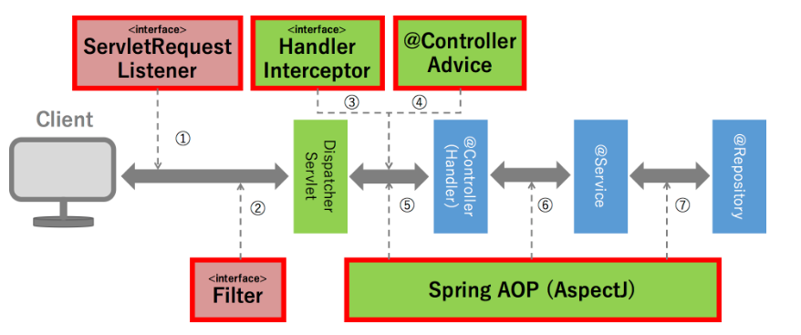

2．スマホかどうか判定方法
 | リクエストのヘッダー情報より判定する
 |  | String userAgent = request.getHeader("User-Agent");
 |  | IPHONEの場合、
 |  | User-Agent:
 |  | Mozilla/5.0 (iPhone; CPU iPhone OS 9_1 like Mac OS X) AppleWebKit/601.1.46 (KHTML, like Gecko) Version/9.0 Mobile/13B143 Safari/601.1
 |  | Androidの場合、
 |  |  | User-Agent:
 |  |  | Mozilla/5.0 (Linux; Android 5.0; SM-G900P Build/LRX21T) AppleWebKit/537.36 (KHTML, like Gecko) Chrome/48.0.2564.23 Mobile Safari/537.36

 |  | 「userAgent.contains("iPhone") 又はuserAgent.contains("Android") 」の場合、スマホ
 |  | 以外、PC

3．クラス情報取得
 | ①クラス.class.getName() |  |  |  |  |  |  |  |  |  |  |  | = ②+③
 | ②クラス.class.getPackage()
 | ③クラス.class.getSimpleName()
 | 例：DaoImpl |  |  |  |  |  |  |  |  |  |  | impl ->implements
 |  |  | private static final String NAME_SPACE = DaoImpl.class.getName();
 |  |  | private String getSqlStatementId(String statement) {

 |  |  | return NAME_SPACE + "." + statement; |  |  |  |  |  |  |  |  |  |  |  |  |  |  |  |  | -->Mybatis.xmlのsqlのID
 |  |  | }

4.Springのアノテーション
 | ・DI （Dependency Injection) |  |  |  |  |  |  |  |  |  |  |  |  | 依存注入 |  |  |  |  |  |  |  | ・AOP（Aspect Oriented Programming） |  |  |  |  |  |  |  |  | アスペクト指向プログラミング
 |  | ①クラスからnew演算子を消せる |  |  |  |  |  |  |  |  |  |  |  |  |  |  |  |  |  |  |  |  | ①Advice（振る舞い）
 |  | ②インスタンス化を1回で済ませられる（Singleton） |  |  |  |  |  |  |  |  |  |  |  |  |  |  |  |  |  |  |  |  | ②Pointcut（振る舞いを適用する条件）

@Component
・共通サービス
 | 実装
@Component
共通部品
＠RestController
コントローラ
@Service
・サービス
@Aspect
インタ-セプター

・プロパティ
+関数
@Autowired
・サービス
+関数
@Autowired
・Dao
@Autowired
・共通サービス
+関数
@Autowired
・Dao
+関数
@Before
+関数
@Around
+関数
@After
+関数

 | 共通 |  |  |  |  |  |  |  | @Component |  |  |  |  |  | ｎewしてインスタンスを突っ込んでくれる
 | コントローラ |  |  |  |  |  |  |  | @Controller |  |  |  |  |  | @RestController |  |  | @ControllerAdvice
 | サービス |  |  |  |  |  |  |  | @Service |  |  |  |  |  | デフォルトは@ServiceごとにDBのトランザクションを管理する
 |  |  |  |  |  |  |  |  | @Component |  |  |  |  |  | トランザクションを管理しないから共通サービスを作る

 | DaoImpl |  |  |  |  |  |  |  | @Repository
 |  |  |  |  |  |  |  |  | /** {@inheritDoc} */ インタフェースのコメントを参考
 | インスタンス |  |  |  |  |  |  |  | @Autowired |  |  |  |  |  | 変数の前に付ける

 | アスペクト |  |  |  |  |  |  |  | 方法１
 |  |  |  |  |  |  |  |  | クラス：@Aspect
 |  |  |  |  |  |  |  |  | 関数：@Before、@After、@Around、@AfterThrowing

 |  |  |  |  |  |  |  |  | 方法２（implements 下記のインタフェース）
 |  |  |  |  |  |  |  |  | ・MethodInterceptor |  |  |  |  |  |  | ポイントカット：クラス＃メソッド Root-Context.xmlをご参照
 |  |  |  |  |  |  |  |  |  | +invoke |  |  |  |  |  | 例：ログ出力、アクセス権限ﾁｪｯｸ

 |  |  |  |  |  |  |  |  | ・HandlerInterceptor |  |  |  |  |  |  | Spring MVC上ポイントカット： 画面遷移のURL Servlet-Context.xmlをご参照
 |  |  |  |  |  |  |  |  |  | +preHandle |  |  |  |  |  | 例：リクエスト共通処理「トークン管理」
 |  |  |  |  |  |  |  |  |  | +postHandle
 |  |  |  |  |  |  |  |  |  | +afterCompletion

 | 例：MethodInterceptorでログ出力

 | /** |  |  |  |  |  |  |  |  |  |  |  |  |  |  |  |  |  |  |  |  |  |  |  |  |  |  |  |  | /**
 |  | * <p> |  |  |  |  |  |  |  |  |  |  |  |  |  |  |  |  |  |  |  |  |  |  |  |  |  |  |  | * <p>
 |  | * このクラスは、監査ログを出力するクラスです。 |  |  |  |  |  |  |  |  |  |  |  |  |  |  |  |  |  |  |  |  |  |  |  |  |  |  |  | * 例外ログ出力クラス
 |  | * サービスクラスのメソッドの開始・終了のタイミングで出力され、 |  |  |  |  |  |  |  |  |  |  |  |  |  |  |  |  |  |  |  |  |  |  |  |  |  |  |  | * </p>
 |  | * 処理名、実行するメソッド名、メソッドの開始・終了の情報を規定します。 |  |  |  |  |  |  |  |  |  |  |  |  |  |  |  |  |  |  |  |  |  |  |  |  |  |  |  | */
 |  | * この情報に加えて実行ユーザ名、セッションIDがlogbackによってログに出力されます。 |  |  |  |  |  |  |  |  |  |  |  |  |  |  |  |  |  |  |  |  |  |  |  |  |  |  |  | public class ExceptionLoggingInterceptor implements MethodInterceptor {
 |  | * </p> |  |  |  |  |  |  |  |  |  |  |  |  |  |  |  |  |  |  |  |  |  |  |  |  |  |  |  | /**
 |  | */ |  |  |  |  |  |  |  |  |  |  |  |  |  |  |  |  |  |  |  |  |  |  |  |  |  |  |  | * メイン処理
 |  | public class AuditLoggingInterceptor implements MethodInterceptor { |  |  |  |  |  |  |  |  |  |  |  |  |  |  |  |  |  |  |  |  |  |  |  |  |  |  |  | */
 |  |  |  |  |  |  |  |  |  |  |  |  |  |  |  |  |  |  |  |  |  |  |  |  |  |  |  |  |  | @Override
 |  |  | /** |  |  |  |  |  |  |  |  |  |  |  |  |  |  |  |  |  |  |  |  |  |  |  |  |  |  | public Object invoke(MethodInvocation invocation) throws Throwable {
 |  |  | * {@inheritDoc}
 |  |  | */ |  |  |  |  |  |  |  |  |  |  |  |  |  |  |  |  |  |  |  |  |  |  |  |  |  |  | try{
 |  |  | @Override |  |  |  |  |  |  |  |  |  |  |  |  |  |  |  |  |  |  |  |  |  |  |  |  |  |  | Object ret = invocation.proceed();
 |  |  | public Object invoke(MethodInvocation invocation) throws Throwable { |  |  |  |  |  |  |  |  |  |  |  |  |  |  |  |  |  |  |  |  |  |  |  |  |  |  | return ret;
 |  |  |  | try{ |  |  |  |  |  |  |  |  |  |  |  |  |  |  |  |  |  |  |  |  |  |  |  |  |  | } catch (InvocationTargetException ex) {
 |  |  |  |  |  | ・・・ |  |  |  |  |  |  |  |  |  |  |  |  |  |  |  |  |  |  |  |  |  |  |  | Throwable cause = ex.getCause();
 |  |  |  | before(info, invocation); |  |  |  |  |  |  |  |  |  |  |  |  |  |  |  |  |  |  |  |  |  |  |  |  |  | this.outputLog( (Exception)cause );
 |  |  |  | Object ret = invocation.proceed(); |  |  |  |  |  |  |  |  |  |  |  |  |  |  |  |  |  |  |  |  |  |  |  |  |  | throw cause;
 |  |  |  | after(info, invocation); |  |  |  |  |  |  |  |  |  |  |  |  |  |  |  |  |  |  |  |  |  |  |  |  |  | } catch ( Exception e ) {
 |  |  |  |  |  |  |  |  |  |  |  |  |  |  |  |  |  |  |  |  |  |  |  |  |  |  |  |  |  | // ログ出力
 |  |  |  | return ret; |  |  |  |  |  |  |  |  |  |  |  |  |  |  |  |  |  |  |  |  |  |  |  |  |  | this.outputLog( e );
 |  |  |  | } |  |  |  |  |  |  |  |  |  |  |  |  |  |  |  |  |  |  |  |  |  |  |  |  |  | throw e;
 |  |  |  | catch(Exception e) { |  |  |  |  |  |  |  |  |  |  |  |  |  |  |  |  |  |  |  |  |  |  |  |  |  | }
 |  |  |  |  |  | ・・・ |  |  |  |  |  |  |  |  |  |  |  |  |  |  |  |  |  |  |  |  |  |  | }
 |  |  |  | }
 | }

 |  | void before(){・・・}
 |  | void after(){・・・}

5.項目ﾁｪｯｸ
 | １．単項目チェック |  |  |  |  |  |  |  |  |  | 入力必須チェック、桁チェック、桁チェック |  |  |  |  |  |  |  |  |  | 実現方法：Bean Validation (実装ライブラリとしてHibernate Validatorを使用)
 | ２..相関項目チェック |  |  |  |  |  |  |  |  |  | パスワードと確認用パスワードの一致チェック |  |  |  |  |  |  |  |  |  | 実現方法：カスタマイズValidation

 | １.単項目ﾁｪｯｸ
 |  | ・単項目ﾁｪｯｸ
 |  |  | ①Bean プロパティの上にアノテーション付き
 |  |  | ②コントローラの関数に＠Validated をFormBeanのパラメータに付く デフォルト：＠Validated ＝ ＠Validated（Default.class)
 |  |  | ③エラーメッセージが画面に表示される

 |  | ・ネストしたBeanの単項目チェック
 |  |  | ネストしたBeanのBean Validationを有効にするために、javax.validation.Validアノテーションを付与する。
親フォーム
@NotNull
＠Valid
・子フォーム
@NotNull
・プロパティ

 |  | ・バリデーションのグループ化
 |  |  | 一つのフィールドに対して、グループごとに入力チェックルールを指定することができる。
 |  |  | ①FormBean |  |  |  |  |  |  |  |  |  |  |  |  |  |  |  |  |  |  |  |  | ②コントローラ
 |  |  |  |  | @NotNull |  |  |  |  |  |  |  |  |  |  |  |  |  |  |  |  |  |  |  | コントローラの関数に＠Validated({DeFault.class, Group1.class,Group2}) をFormBeanのパラメータに付く
 |  |  |  |  | @Min.List({ // (2) |  |  |  |  |  |  |  |  |  |  |  |  |  |  |  |  |  |  |  | ・グループを振り分けるためのパラメータの条件を、param属性に追加する。
 |  |  |  |  | @Min(value = 18, groups = Chinese.class), // (3) |  |  |  |  |  |  |  |  |  |  |  |  |  |  |  |  |  |  |  | ・ageフィールドの@Min以外のアノテーションは、Defaultグループに属しているため、Defaultの指定も必要である
 |  |  |  |  | @Min(value = 20, groups = Japanese.class),
 |  |  |  |  | @Min(value = 21, groups = Singaporean.class)
 |  |  |  |  | })
 |  |  |  |  | @Max(200)
 |  |  |  |  | private Integer age;

 | 2.相関項目ﾁｪｯｸ
 |  | ・カスタマイズValidator
 |  |  | @Component
 |  |  | public class PR0510V01Validator extends AbstractJpbookValidator implements Validator {

 |  |  |  | /** 郵便番号マスタDao **/
 |  |  |  | @Autowired
 |  |  |  | protected MZipCodeDao mZipCodeDao;

 |  |  |  | /**
 |  |  |  | * 入力チェックイベント
 |  |  |  | */
 |  |  |  | private enum ValidEvent { |  |  |  |  |  |  |  |  |  |  |  |  |  |  | カスタマイズGroup化： 画面のイベントごとにGroup化する
 |  |  |  |  | CONFIRM("confirm"), |  |  |  |  |  |  |  |  |  |  |  |  |  | 確認ボタンクリックイベント |  |  |  |  |  |  |  | 画面にクリックする時、ValidEventの種類をFormBeanに格納する
 |  |  |  |  | NEXT("Next"); |  |  |  |  |  |  |  |  |  |  |  |  |  | 次へボタンクリックイベント

 |  |  |  |  | private String value;
 |  |  |  |  | private ValidEvent(String s) {
 |  |  |  |  |  | this.value = s;
 |  |  |  |  | }
 |  |  |  |  | public boolean equals(String s) {
 |  |  |  |  |  | return this.value.equals(s);
 |  |  |  |  | }
 |  |  |  |  | public static ValidEvent AsEnum(String s) {
 |  |  |  |  |  | for (ValidEvent e : ValidEvent.values()) {
 |  |  |  |  |  |  | if (e.equals(s)) {
 |  |  |  |  |  |  |  | return e;
 |  |  |  |  |  |  | }
 |  |  |  |  |  | }
 |  |  |  |  |  | return null;
 |  |  |  |  | }
 |  |  |  | };

 |  |  |  | @Override
 |  |  |  | public void validate(Object target, Errors errors, AbstractValidator.ValidIn in) throws Exception {

 |  |  |  |  | AbstractValidator.ValidOut validOut = new AbstractValidator.ValidOut();

 |  |  |  |  | PR0510V01Domain domain = (PR0510V01Domain) target;

 |  |  |  |  | ValidEvent requestEvent = ValidEvent.AsEnum(domain.getValidEvent()); |  |  |  |  |  |  |  |  |  |  |  |  |  |  |  |  |  |  |  |  | 画面側に設定したイベント種類
 |  |  |  |  | if (requestEvent == null) {
 |  |  |  |  |  | return validOut;
 |  |  |  |  | }

 |  |  |  |  | switch (requestEvent) { |  |  |  |  |  |  |  |  |  |  |  |  |  |  |  |  |  |  |  |  | Group化
 |  |  |  |  | case CONFIRM:
 |  |  |  |  |  | this.checkConfirm(domain, errors);
 |  |  |  |  |  | break;
 |  |  |  |  | case NEXT:
 |  |  |  |  |  | this.checkNext(domain, errors);
 |  |  |  |  |  | break;
 |  |  |  |  | default:
 |  |  |  |  |  | break;
 |  |  |  |  | }

 |  |  |  |  | return validOut;
 |  |  |  | }

 |  |  |  | CONFIRM:関数：

 |  |  |  | f (!password.equals(confirmPassword)) { // (4)
 |  |  |  | errors.rejectValue(/* (5) */ "password", |  |  |  |  |  |  |  |  |  |  |  |  |  |  |  |  |  |  |  |  |  |  |  | 共通化：throw new カスタマイズException(メッセージ情報);
...
 |  | /** スキル入力共通Dao */
 |  | @Autowired
 |  | protected PregSkillUtilityDao pregSkillUtilityDao;
 | }

 | 4.エラーメッセージの定義
 |  | Spring MVCによるBean Validationのエラーメッセージは、以下の順で解決される。
 |  | 1. org.springframework.context.MessageSourceに定義されているメッセージの中に、ルールに合致するものがあればそれをエラーメッセージとして使用する (Springのルール)
 |  | 2. 1.でメッセージが見つからない場合、アノテーションのmessage属性に、指定されたメッセージからエラーメッセージを取得する (Bean Validationのルール)
Development-Context.xml
<bean id="messageSource" class="org.springframework.context.support.ReloadableResourceBundleMessageSource">
<property name="basenames">
<list>
<value>classpath:ValidationMessages</value>
<value>classpath:FrameworkResources</value>
<value>classpath:ApplicationResources</value>
<value>classpath:ErrorResources</value>
<value>classpath:ValidationResources</value>
</list>
</property>
<property name="defaultEncoding" value="Shift_JIS" />
</bean>
Web.xml
・Root-context.xml
・MyBatis.xml
・Development-Context.xml
・Ｓｅｒｖｌｅｔ-context.xml

FW(CSS)
bootstrap

Bootstrapは最近よく聞くCSSの「フレームワーク」といわれるものです。CSSの「フレームワーク」とはCSSの「枠組み・スタイルなど」
をある程度最初から定義している、ライブラリファイルのようなものです。
 |  | .not | .prev
 |  | .has
 |  | .closest

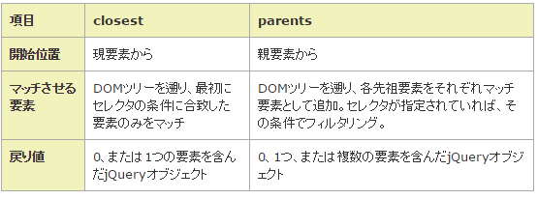
Query .not()と:not()の色々な使い方
.closest()と.parents()の違いは下記のようになります。

ﾁｪｯｸエラー時、画面に対応項目の背景色を赤にするため、使う

jquery、CSS
 | ＃コンポーネントID |  |  | ＃ｔｘｔID
 | .CSS名 |  |  | .Number | 全て
 | htmlのタグ |  |  | table
 | 範囲縮小 |  |  | ＃コンポーネントID.CSS名 |  |  | #txtID.Number
 |  |  |  | htmlのタグ.CSS名 |  |  | table.Number
 | KnockoutJS
//careerIndexを使う
var $root = ko.dataFor(document.body);
$root.dataModel.shokurekiList()[self.dataModel.careerIndex()].pregSkillInfoListForGogaku(ko.toJS(self.dataModel.pregSkillInfoKensakuList()));

 | ko.dataFor(element) - element に対してバインドされるデータを返します。
 | ko.toJS(element) elementをJSON文字列に変換する JSON.Stringyif

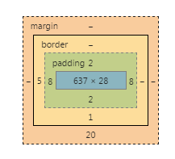

 |  |  |  |  |  | margin マージン
 |  |  |  |  |  | border ボーダー
 |  |  |  |  |  | padding パディング
 |  |  |  |  |  | テキスト
...
 |  | $.ajax({
 |  | type: 'post',
 |  | url: u,
 |  | data: toJSON(dataModel)
 |  | }).done(function(response) {

 |  | }).fail(function(xhr, exception){
...

環境構築
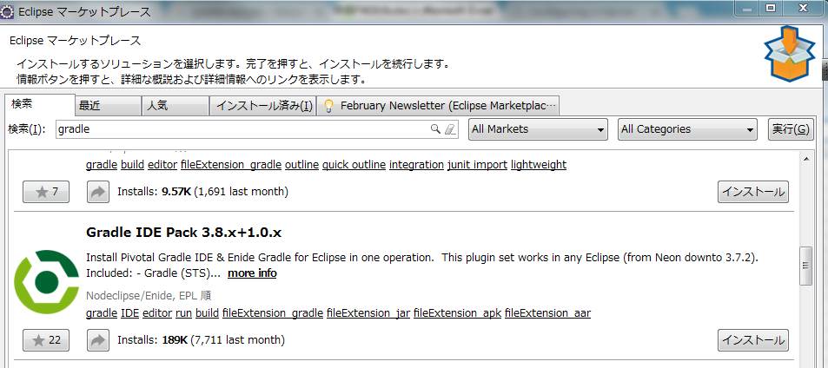
Gradle IDE Packプラグインで、Eclipse上からプロジェクトを作成

